Sheet1
IMOU Model | Фото | Описание | Price
mi extender | 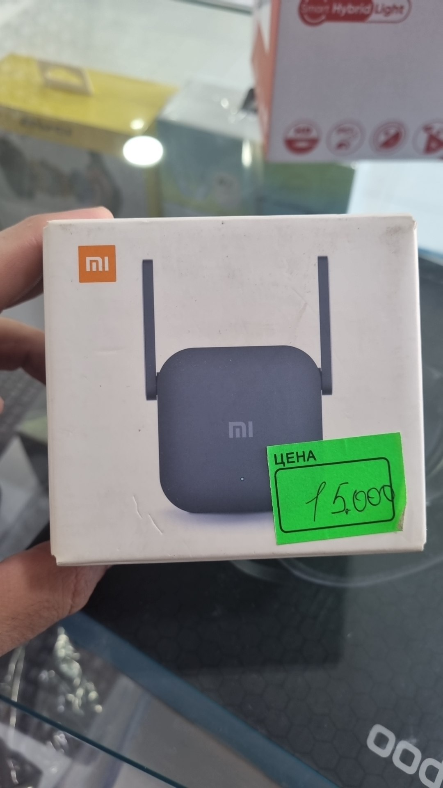 | extender | $12.00
wifi bridge | 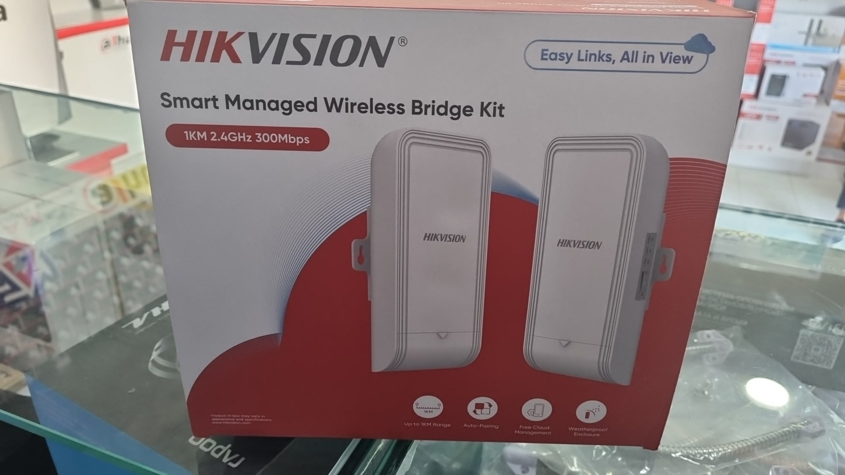 | bridge | $75.00
RG-RAP2200(E) Access Point | 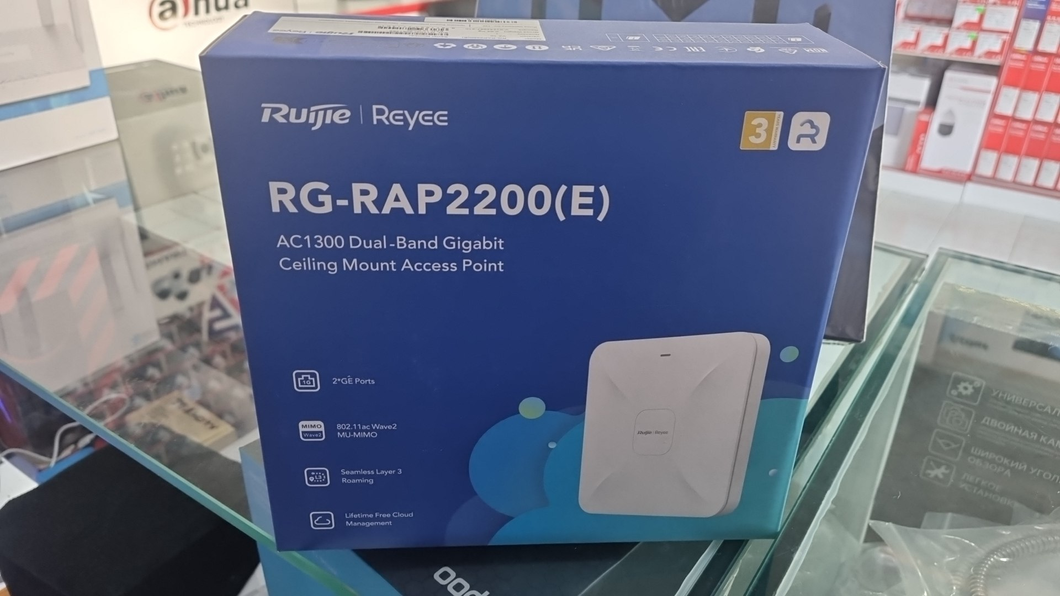 | extender access point | $65.00
Cudy wifi adapter |  | адаптер | $11.00
Tp-link wifi adpater |  | wifi adapter | $12.00
Tp-link bluetooth adapter | 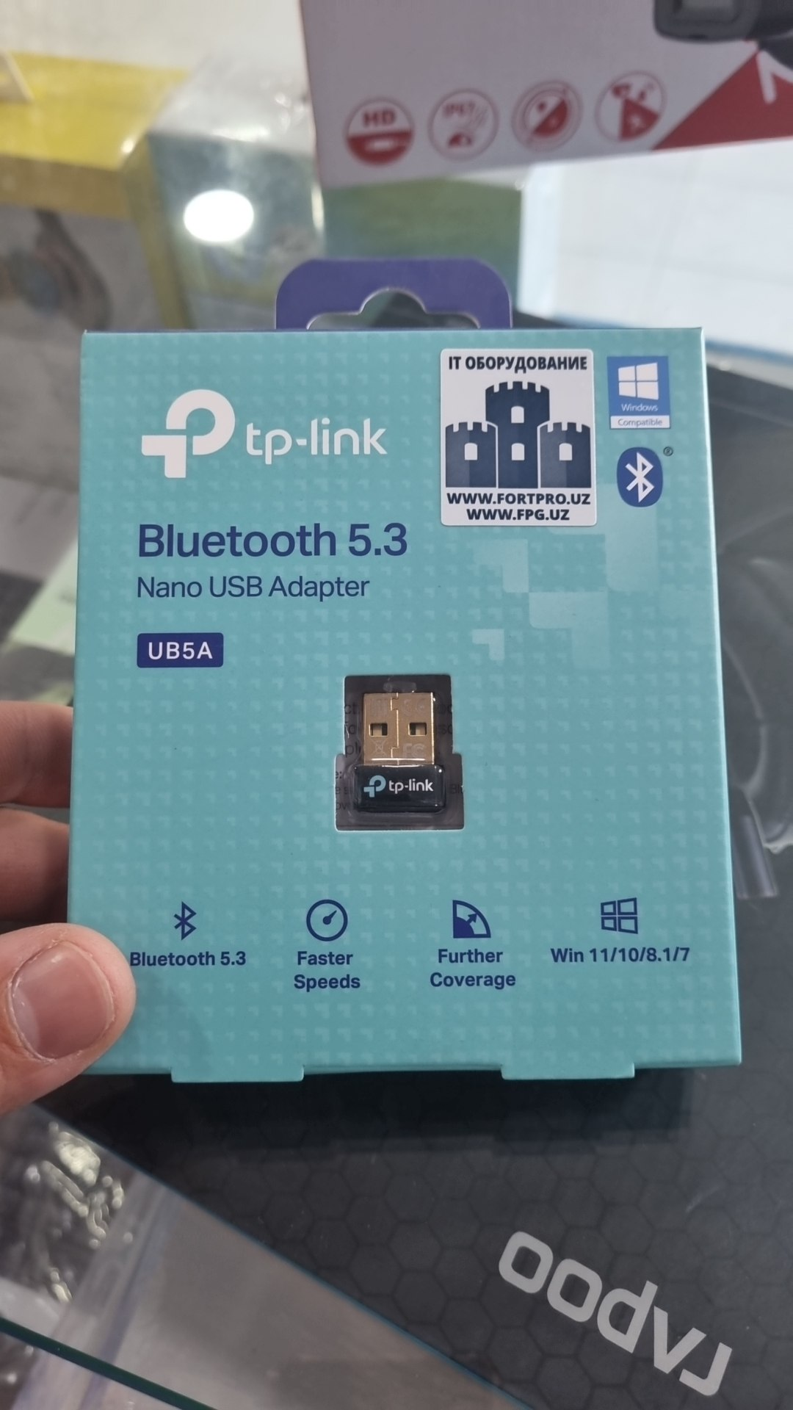 | bluetooth adapter | $10.00
poe adapter | 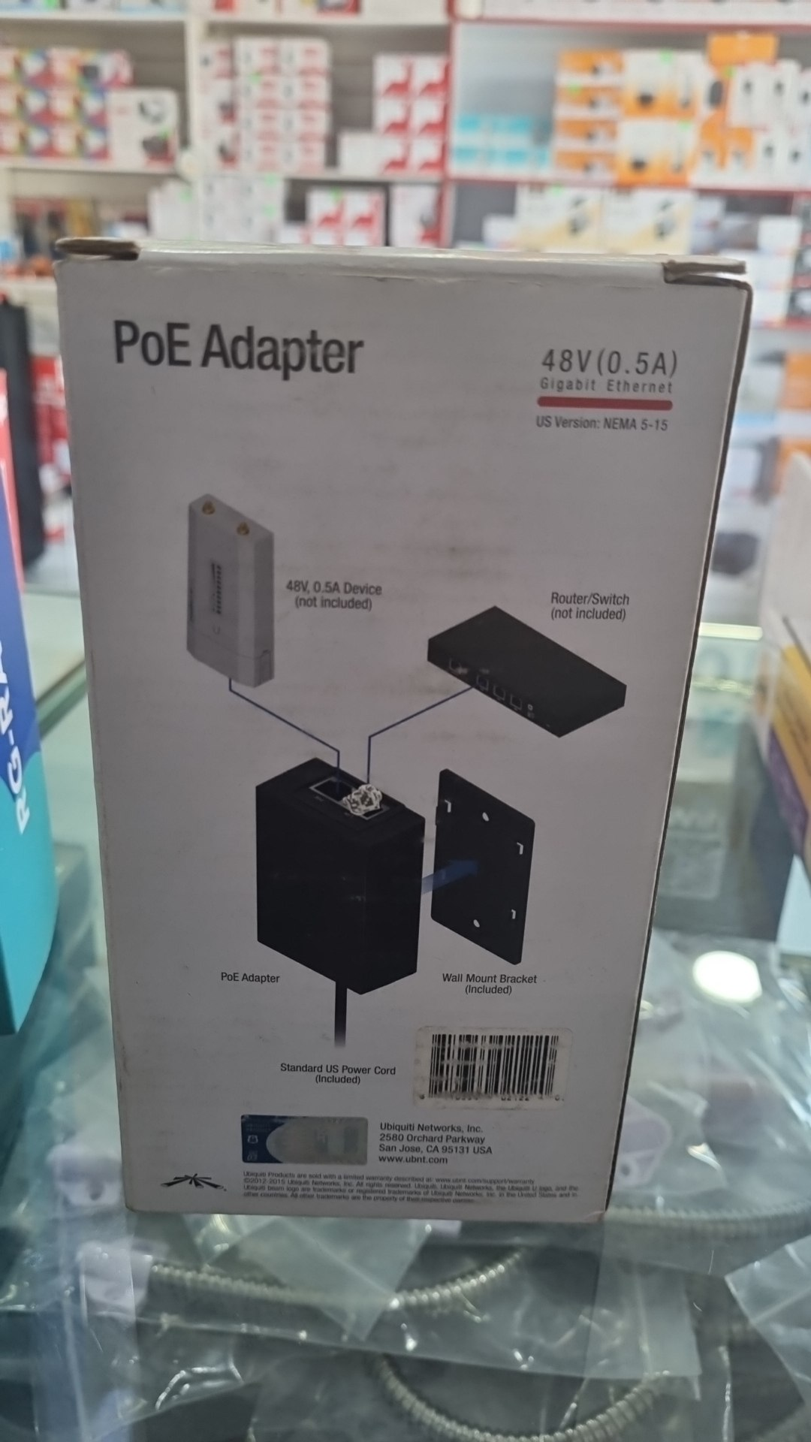 | poe adapter | $12.00
cudy wifi extender | 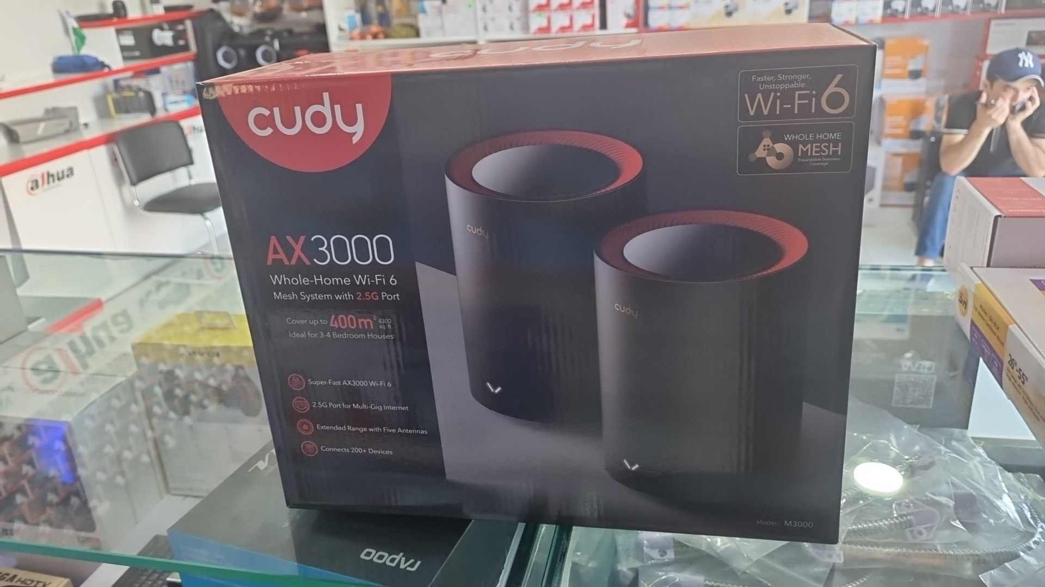 | wifi extender | $120.00
cudy wifi extender | 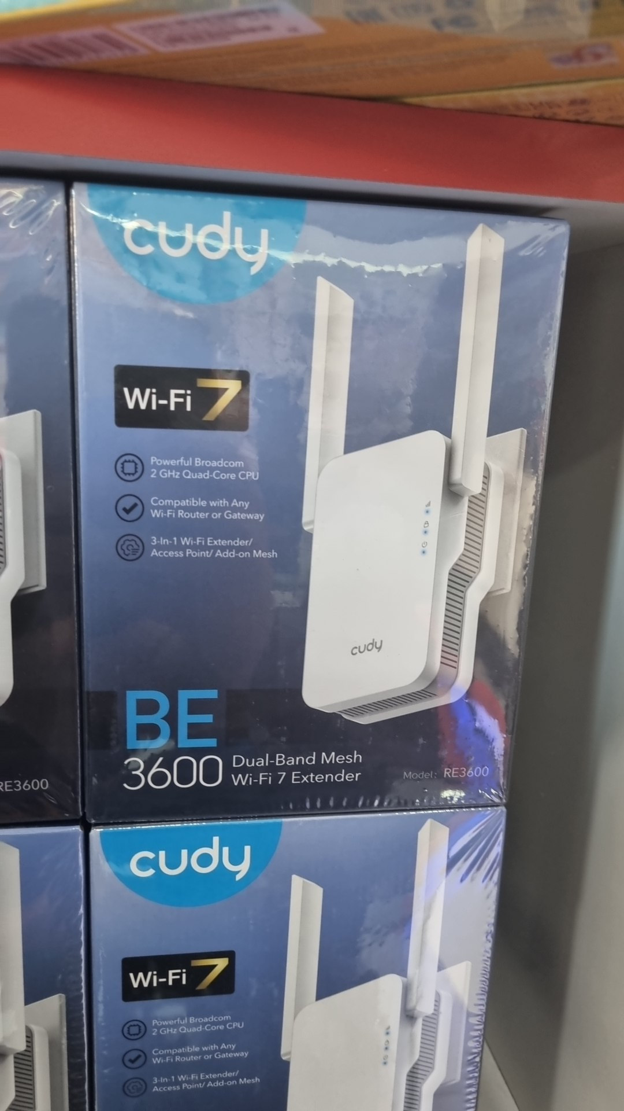 | Wifi 7 | $35.00
Ruijie wifi router | 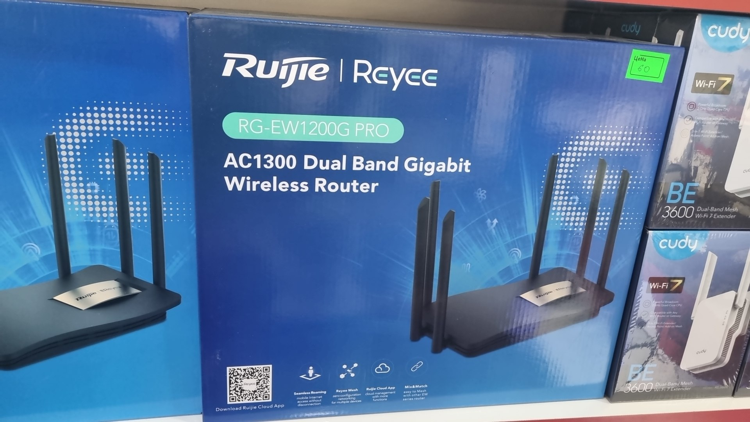 | Wifi | $60.00
Tp-link wifi router | 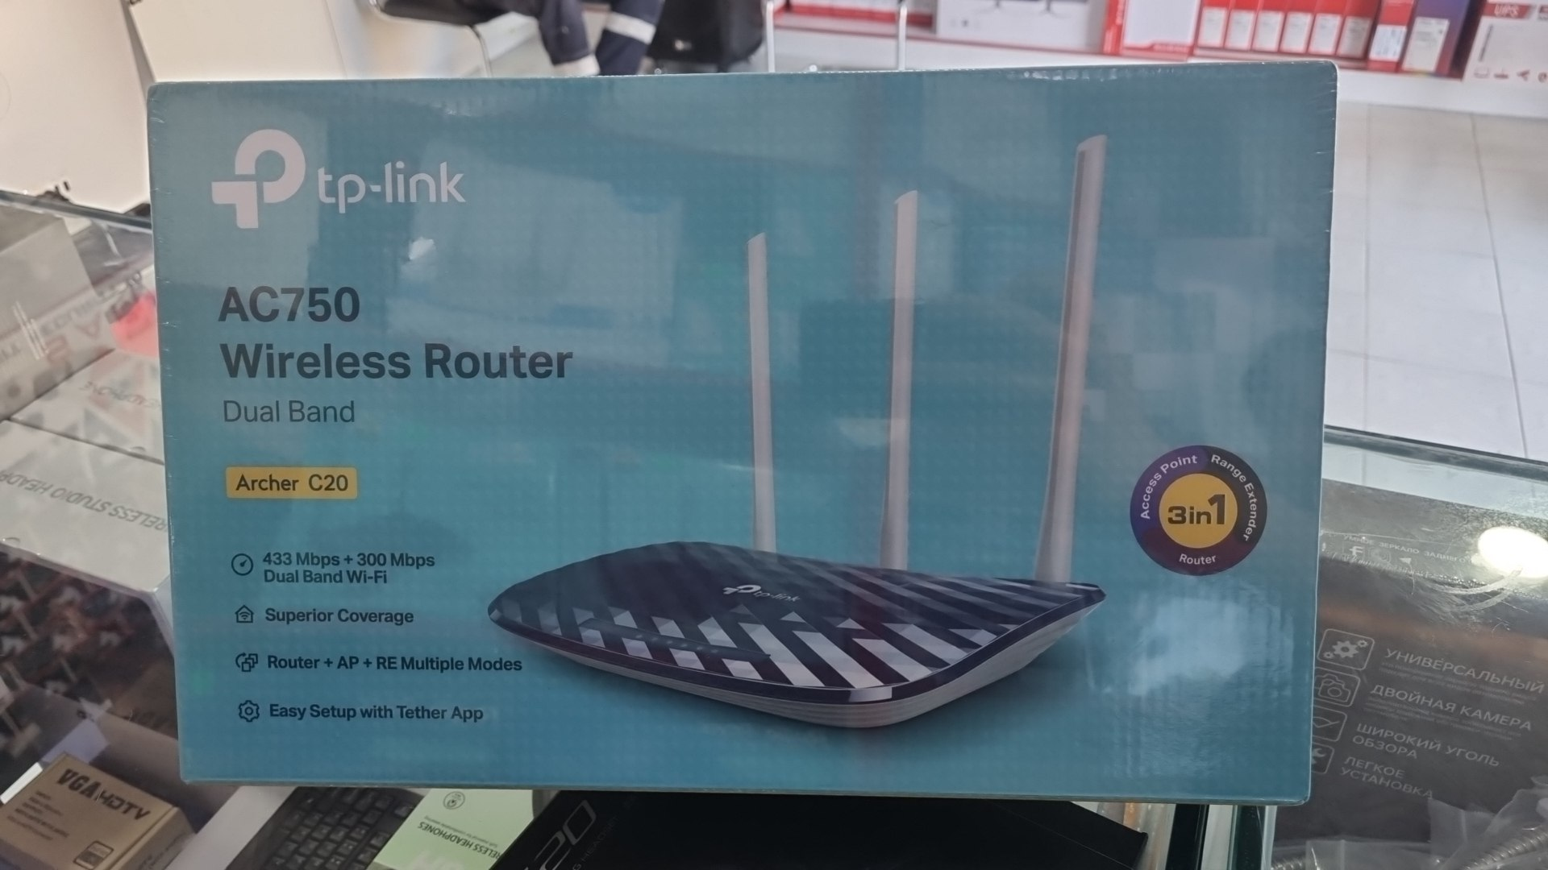 | Tp-link | $30.00
Tp-link wifi router | 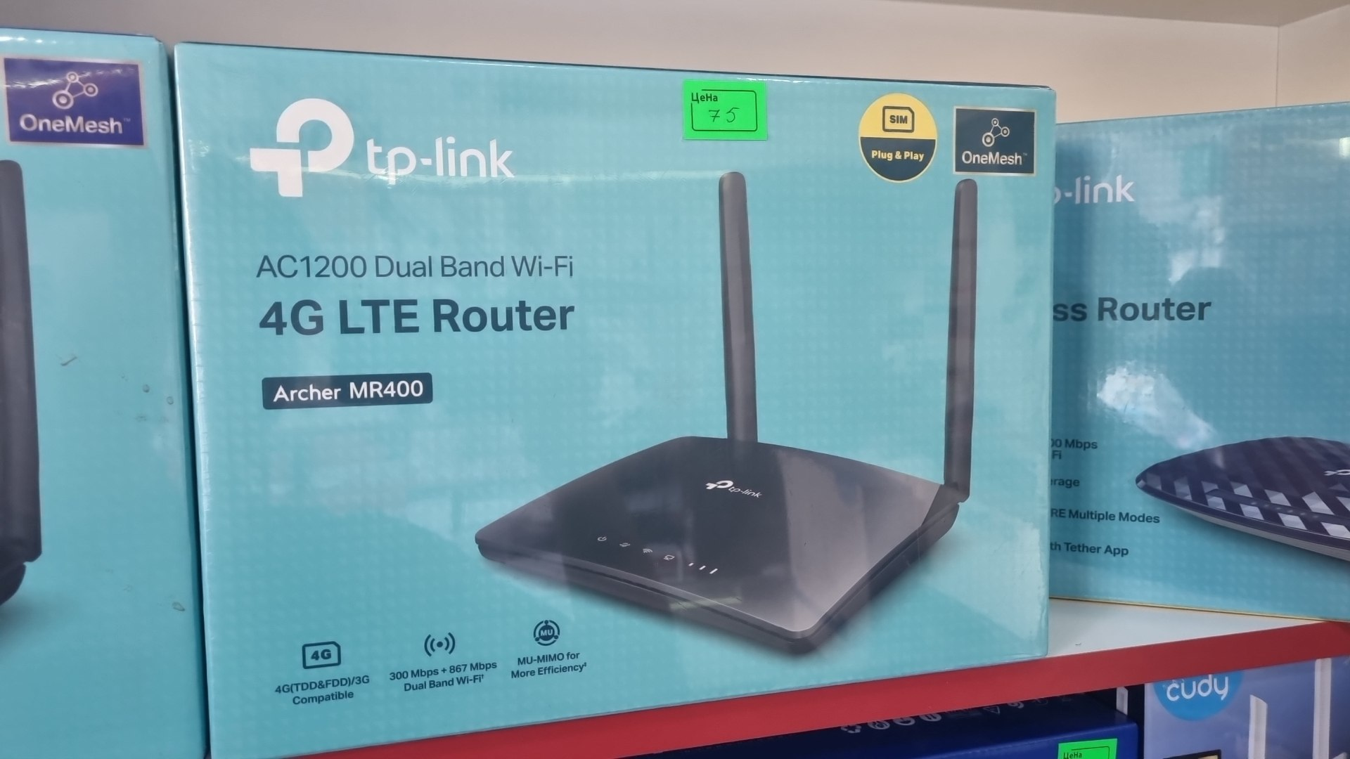 | Tp-link | $75.00
Tp-link wifi router | 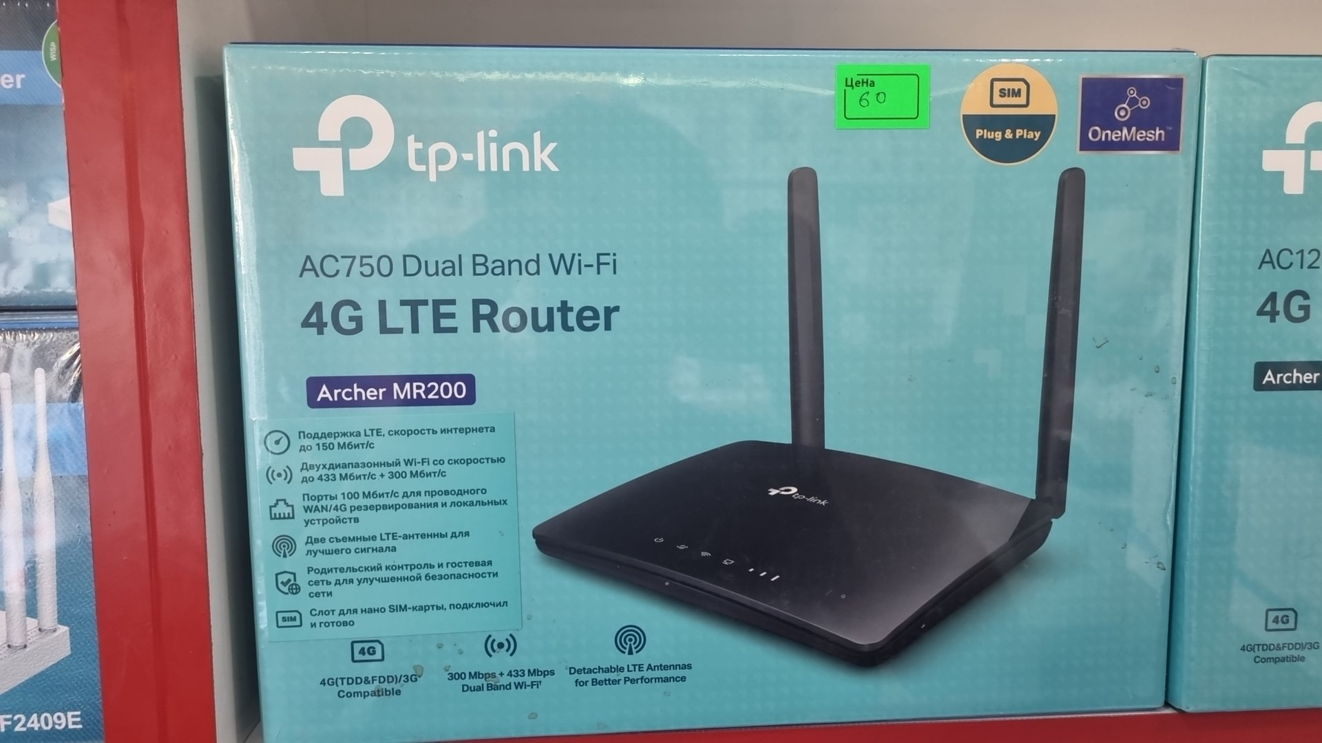 | Tp-link | $60.00
cudy wifi router | 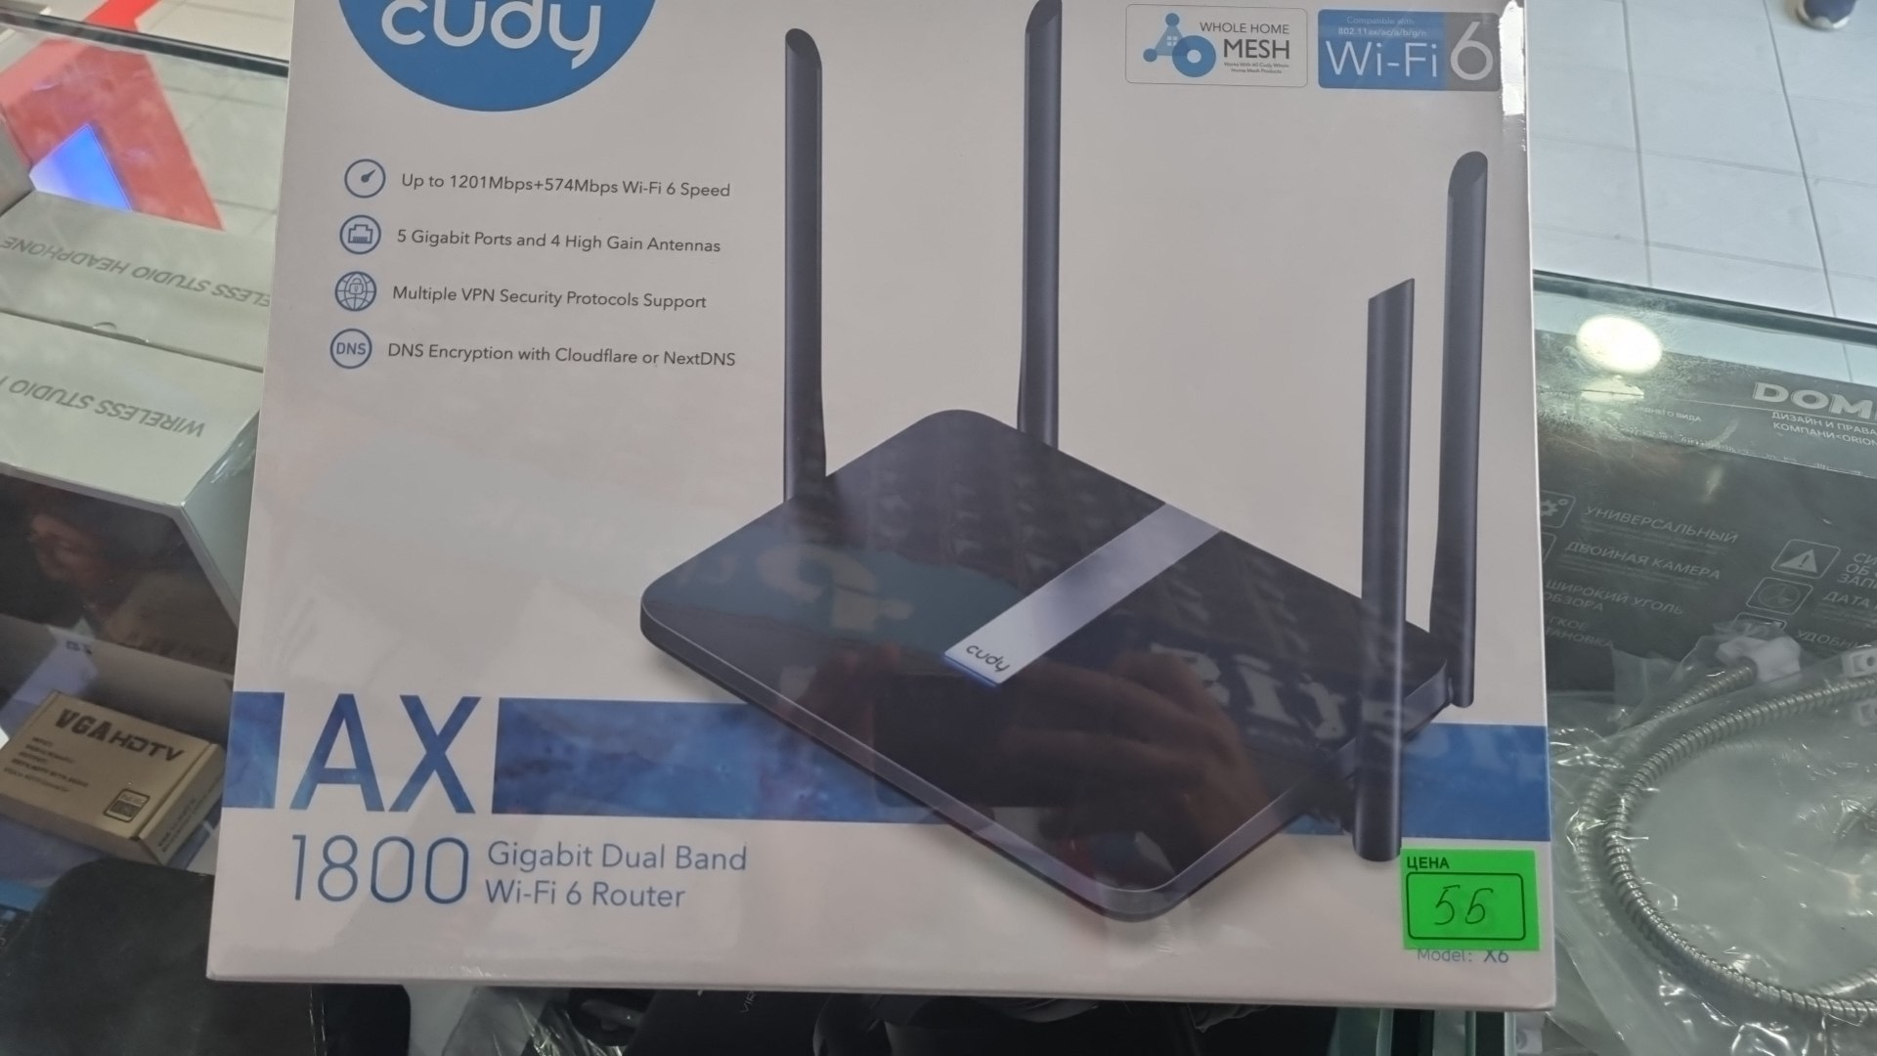 | Cudy | $55.00
mi router | 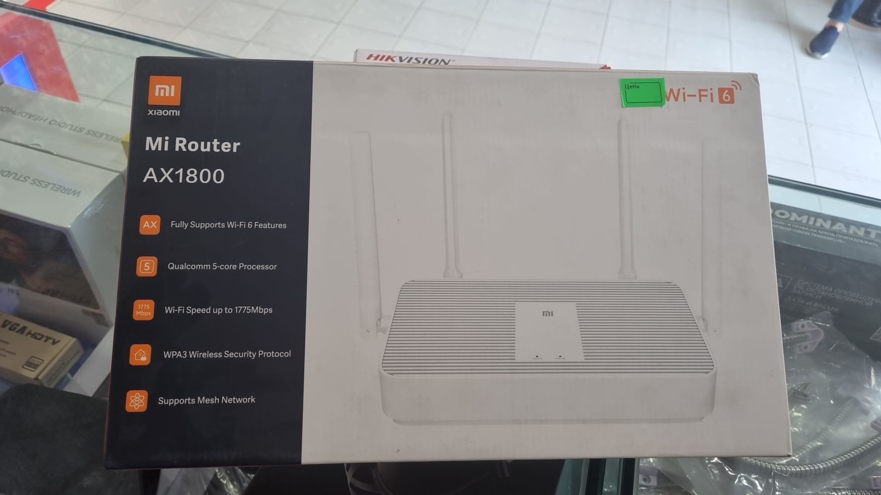 | mi router | $55.00
cudy wifi router | 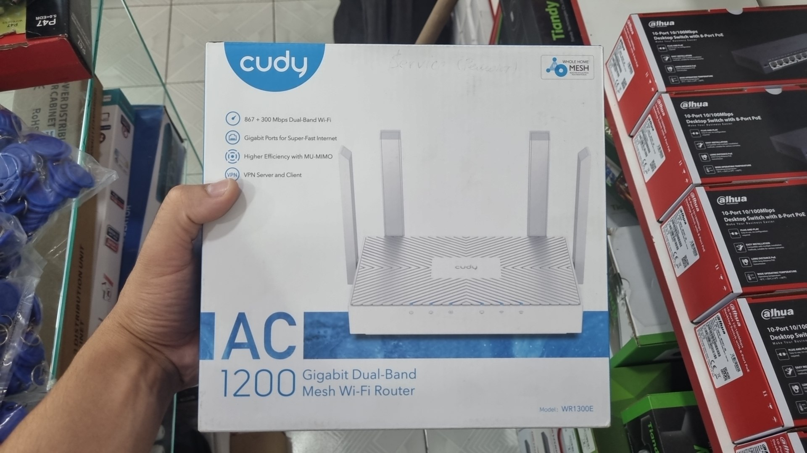 | cudy router | $40.00
cudy wifi router | 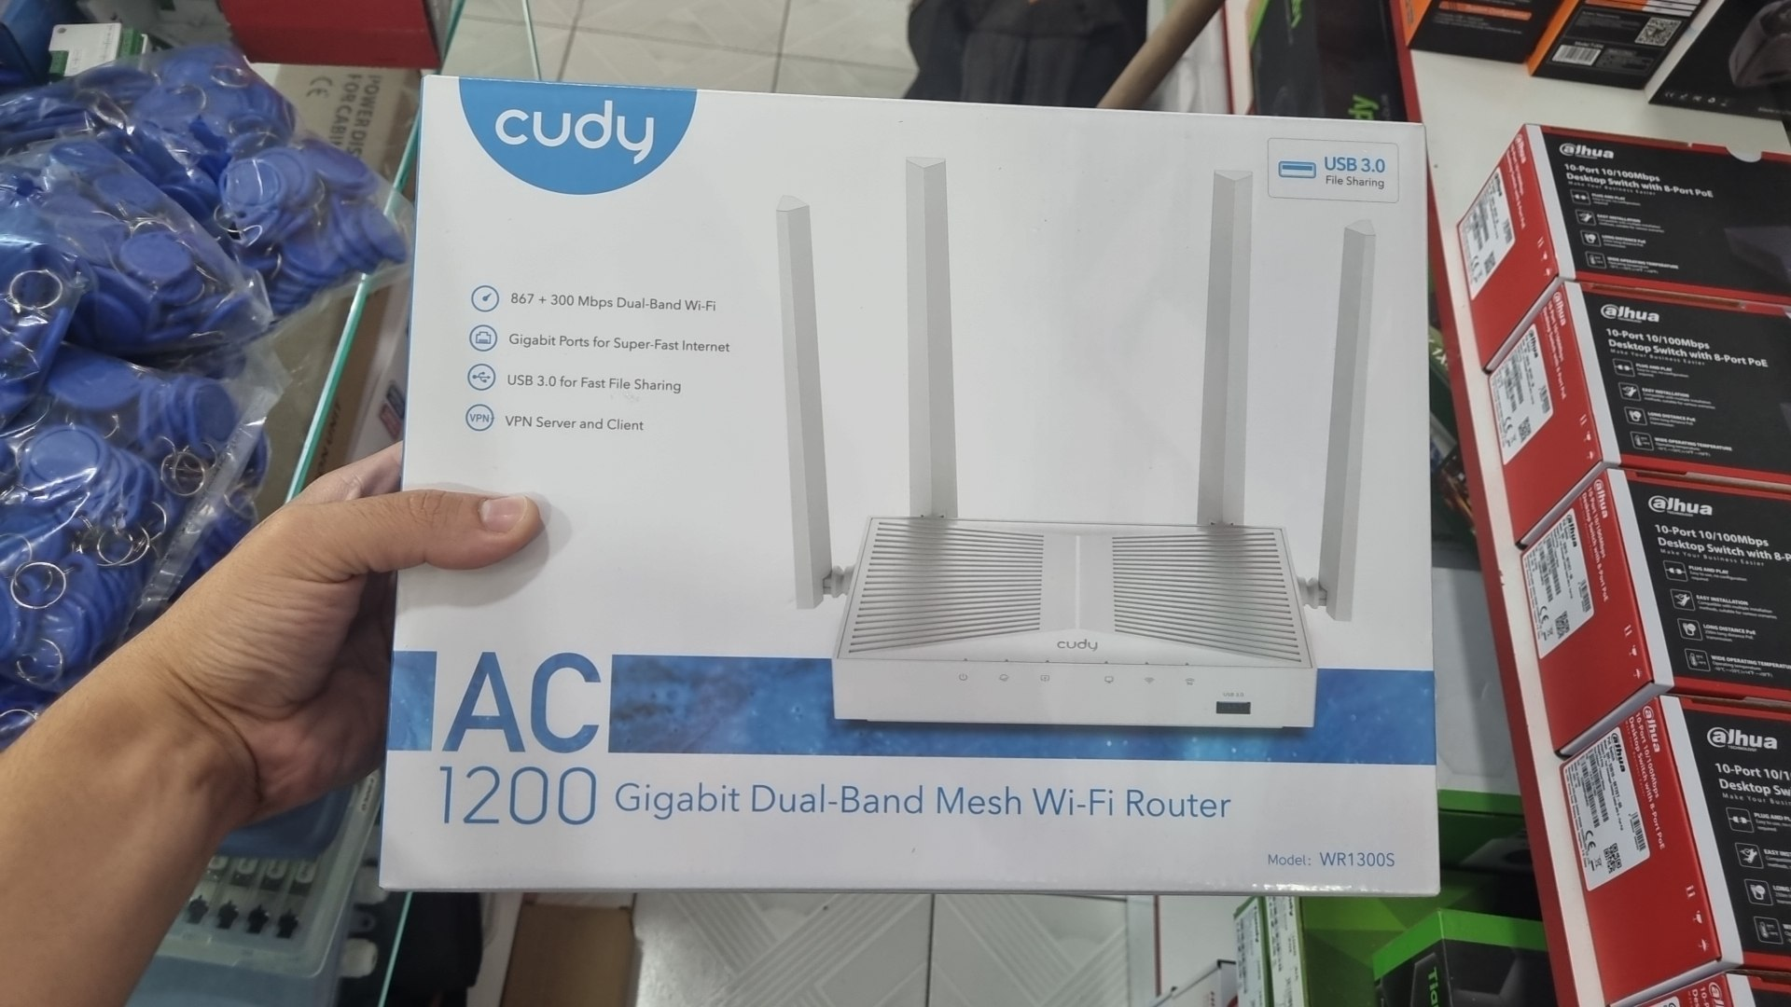 | cudy router | $45.00
tp-link wifi extender | 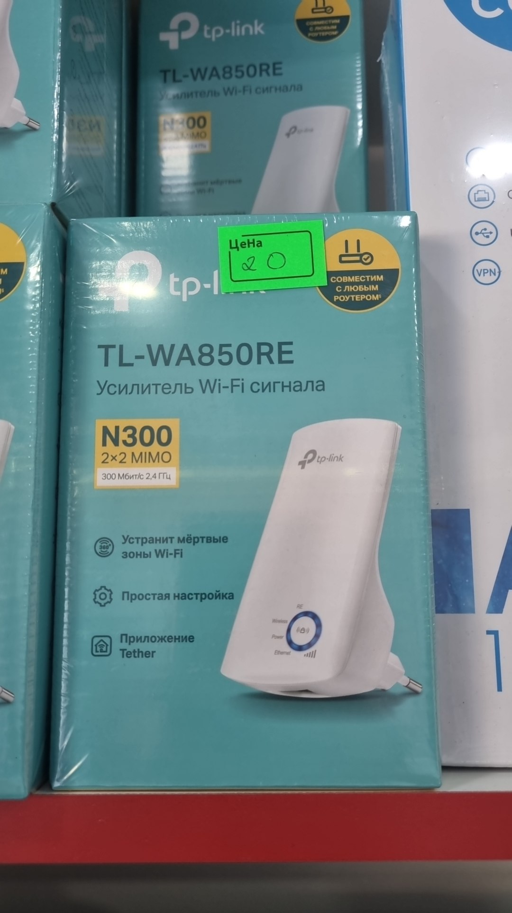 | Tp-link extender | $18.00
cudy wifi extender | 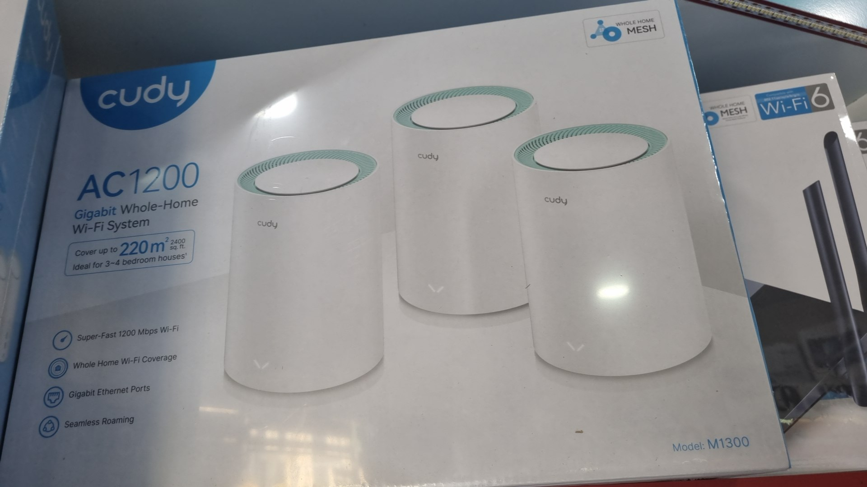 | cudy extender | $135.00
cudy wifi extender | 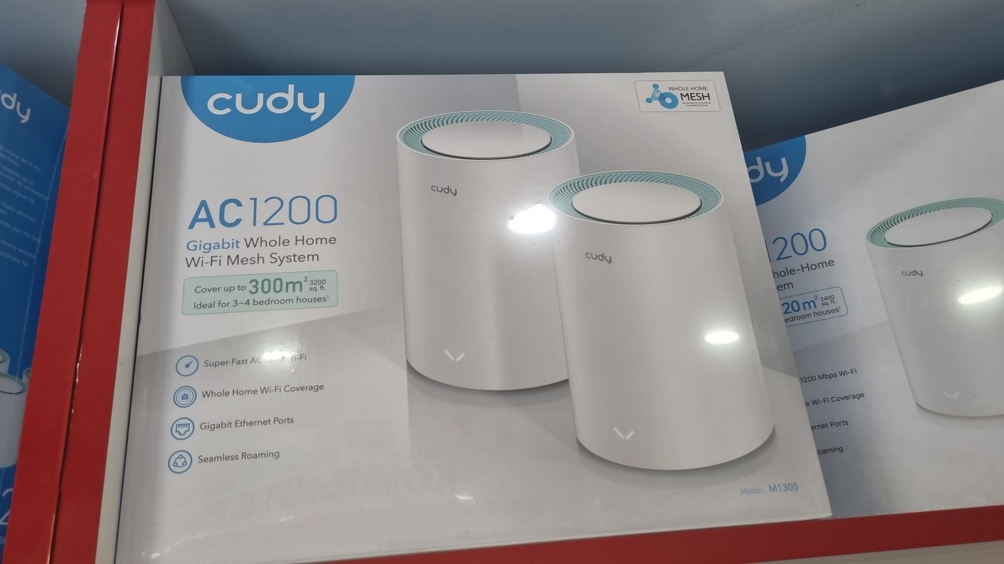 | Cudy | $110.00
hikvision wifi router | 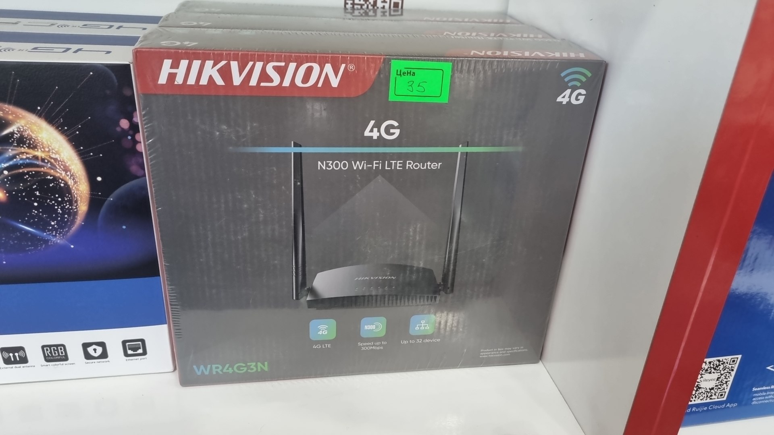 | hikvision wifi router | $35.00
cpe 4g wifi router | 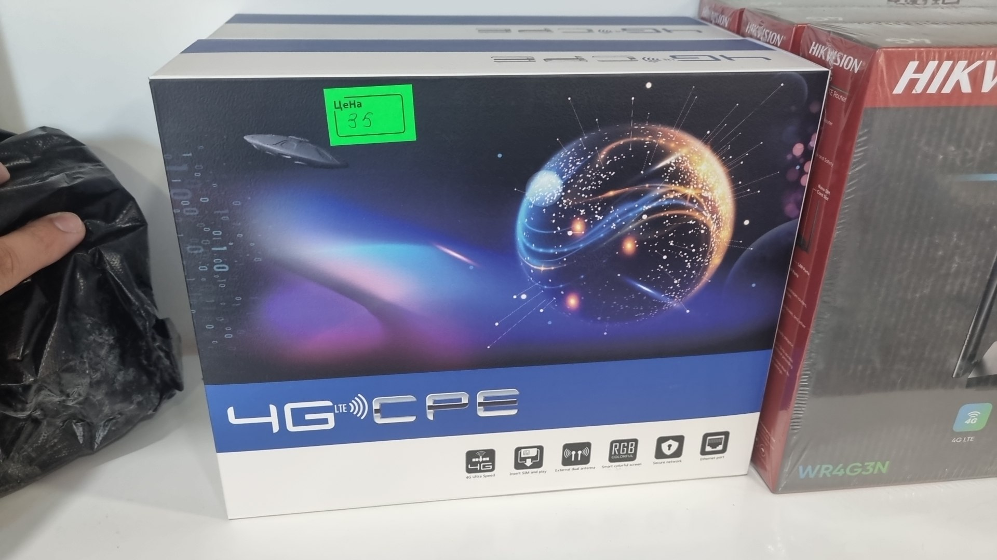 | cpe 4g wifi router | $35.00
cudy 4g wifi router | 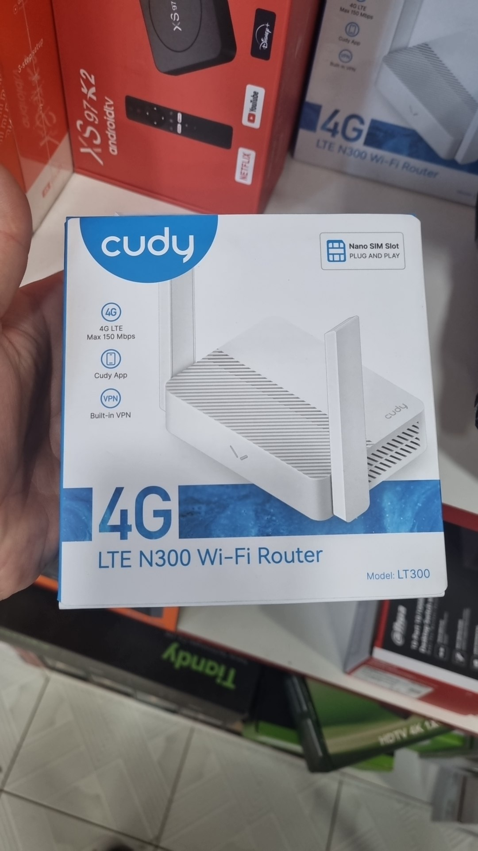 | cudy 4g wifi router | $30.00
netis wifi router | 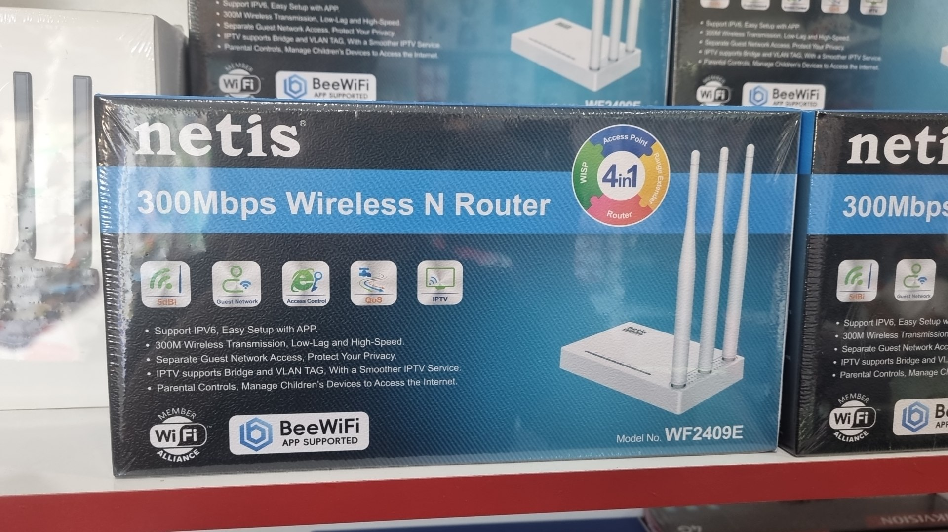 | netis wifi router | $17.00
netis wifi router | 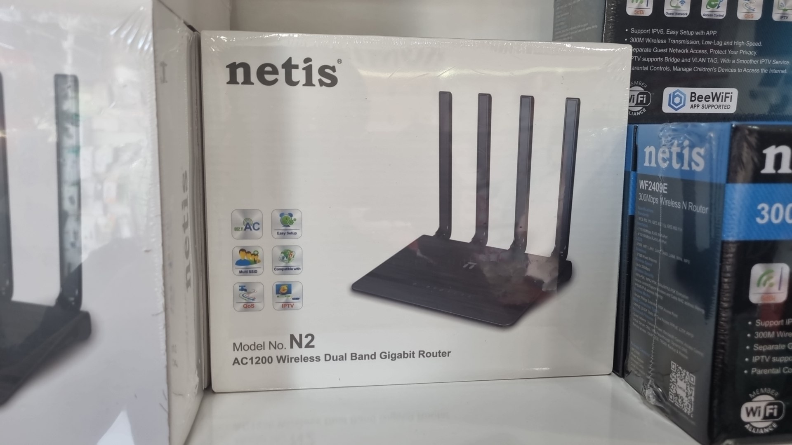 | netis wifi router | $21.00
netis wifi router | 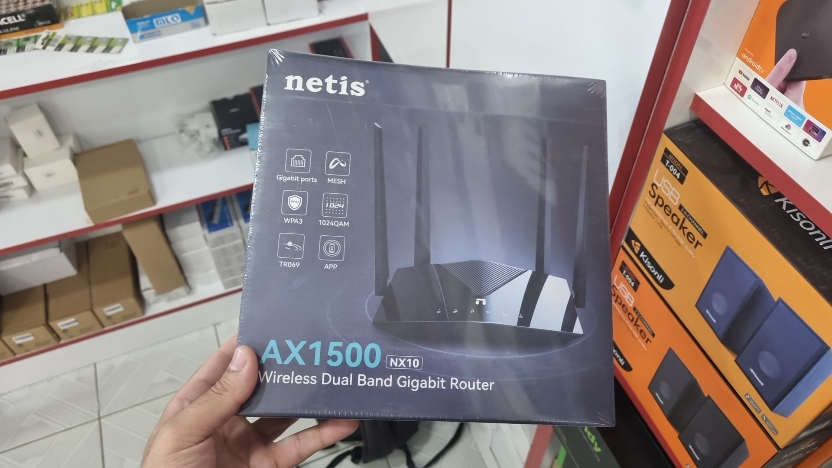 | netis wifi router | $55.00
netis wifi router | 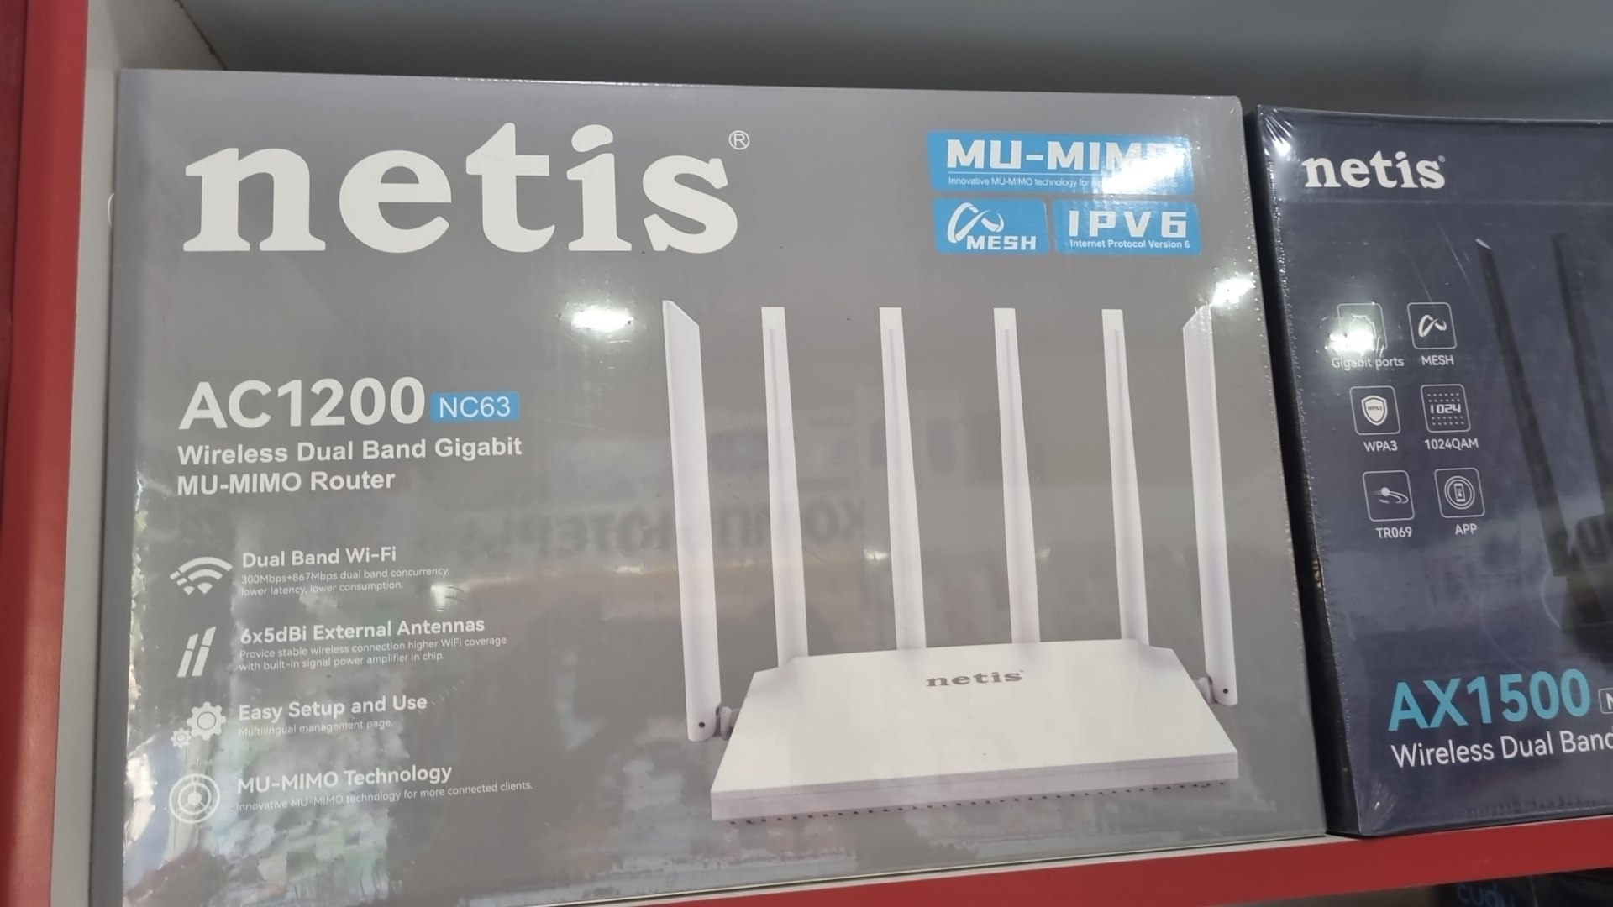 | netis wifi router | $50.00
cudy wifi extender | 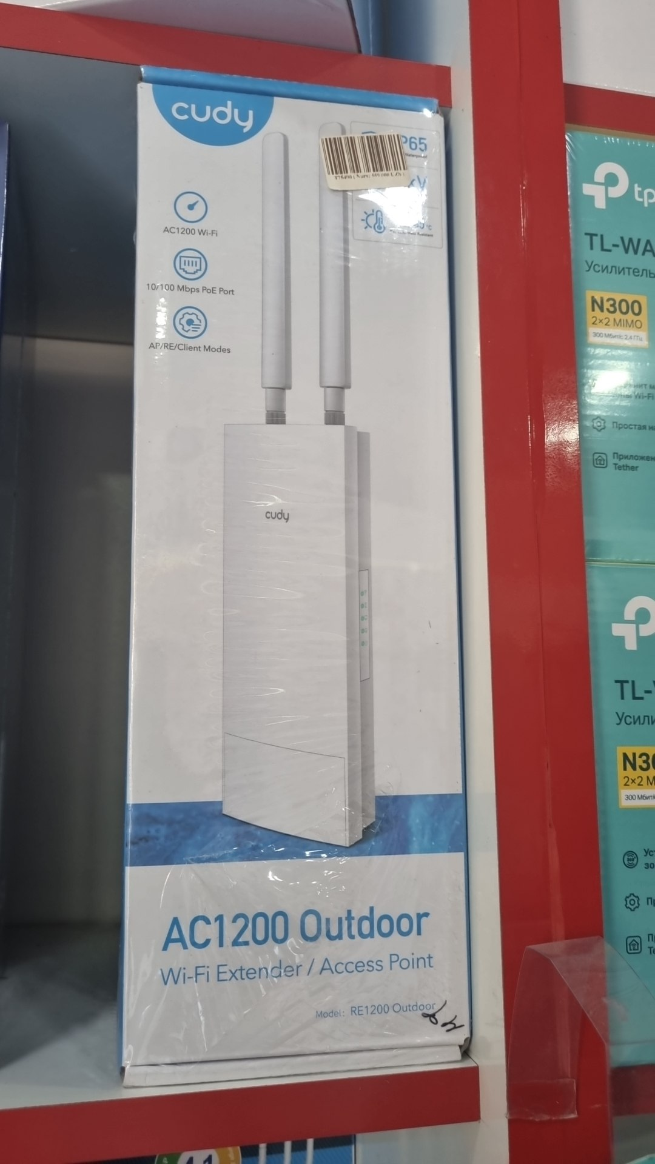 | cudy wifi extender | $35.00
cudy wifi extender | 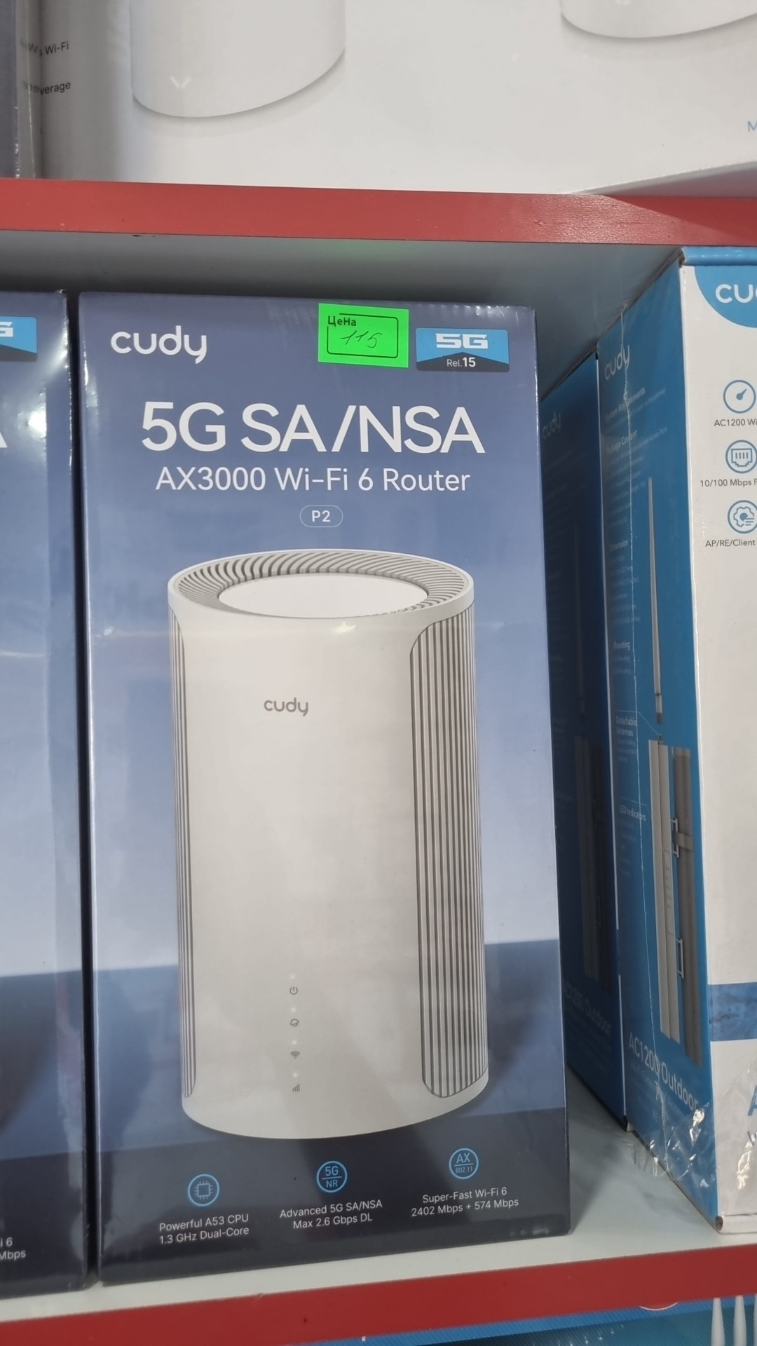 | cudy wifi extender | $115.00
cudy wifi extender | 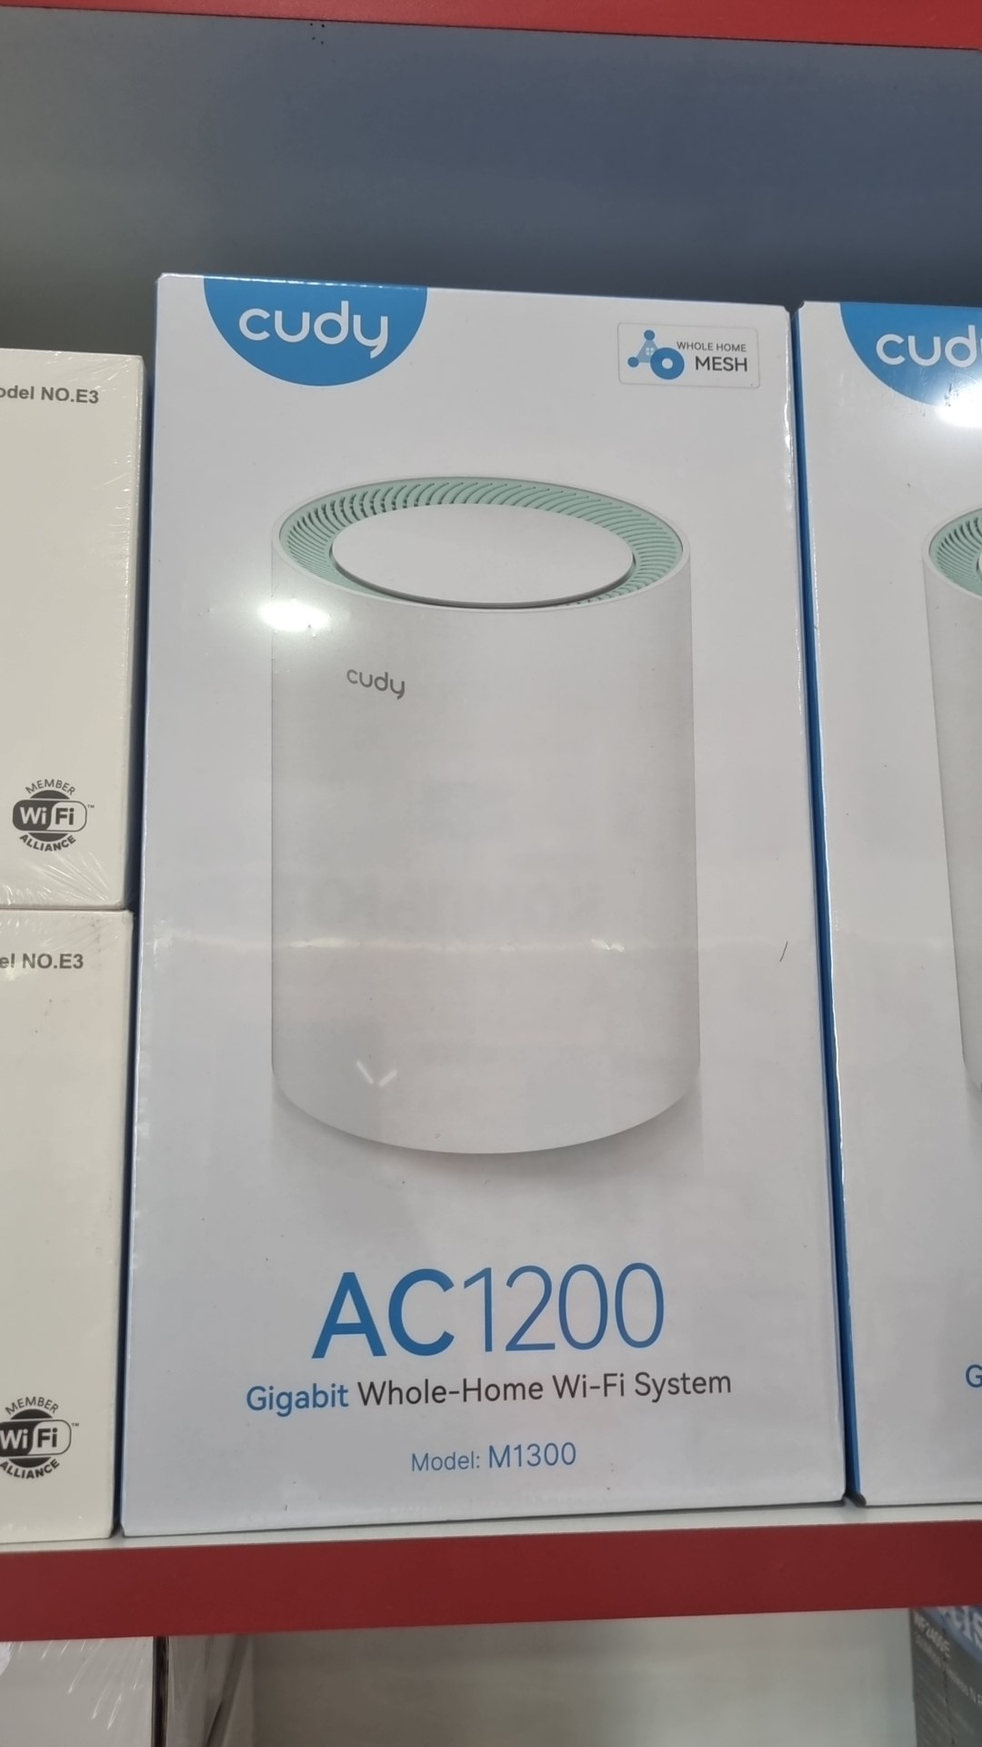 | cudy wifi extender | $50.00
netis wifi extender | 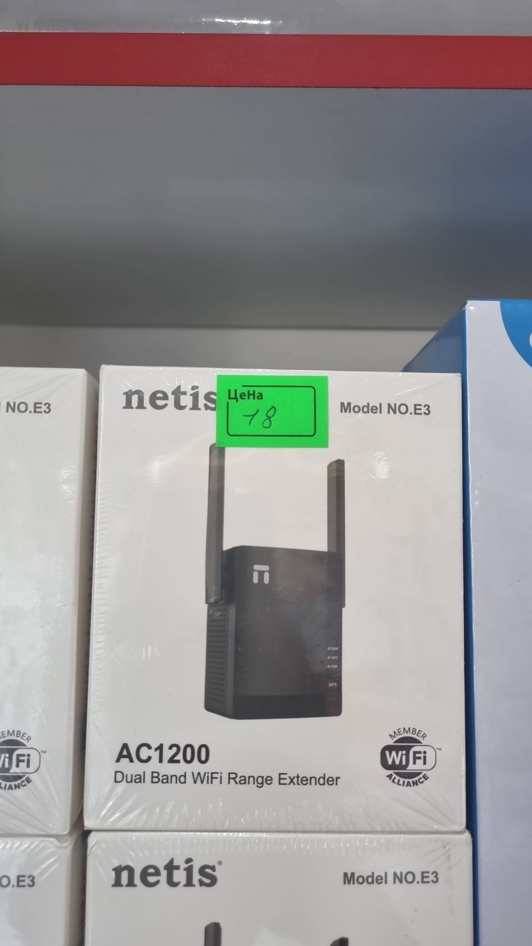 | netis wifi extender | $18.00
удлиннитель | 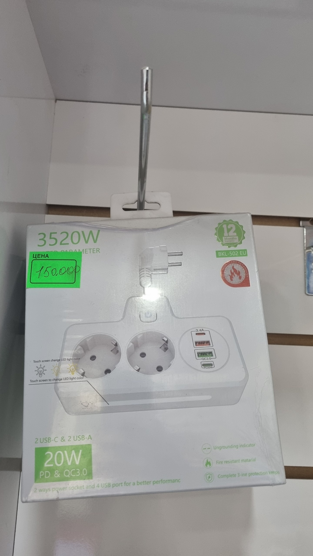 | удлиннитель | $12.00
адаптер | 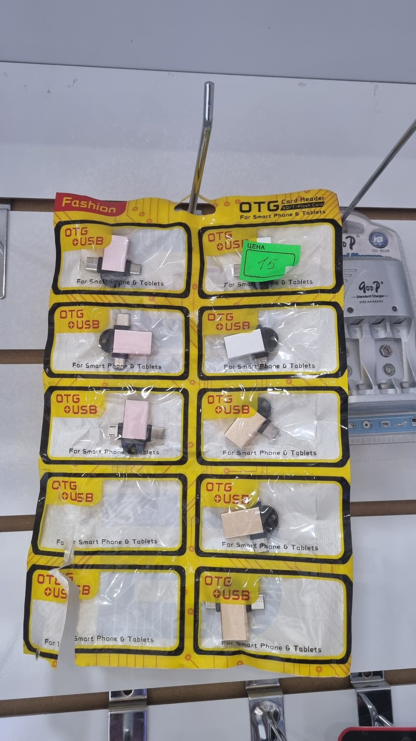 | адаптер | 1.3
батарейка | 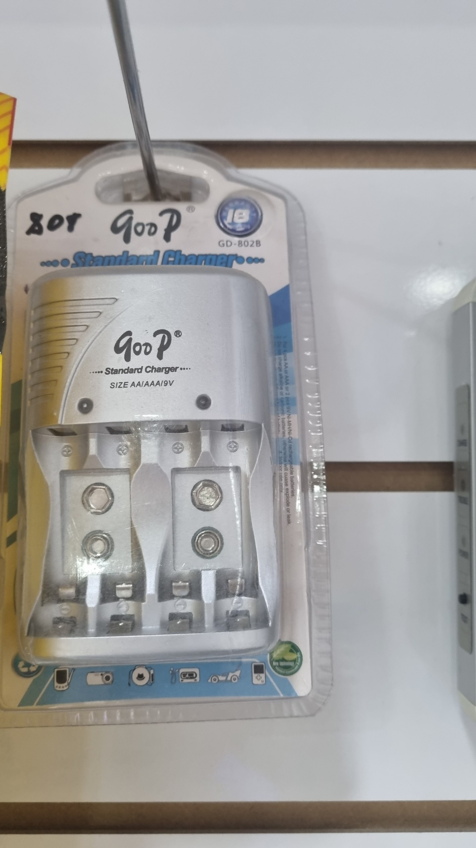 | батарейка | $10.00
USB флешка | 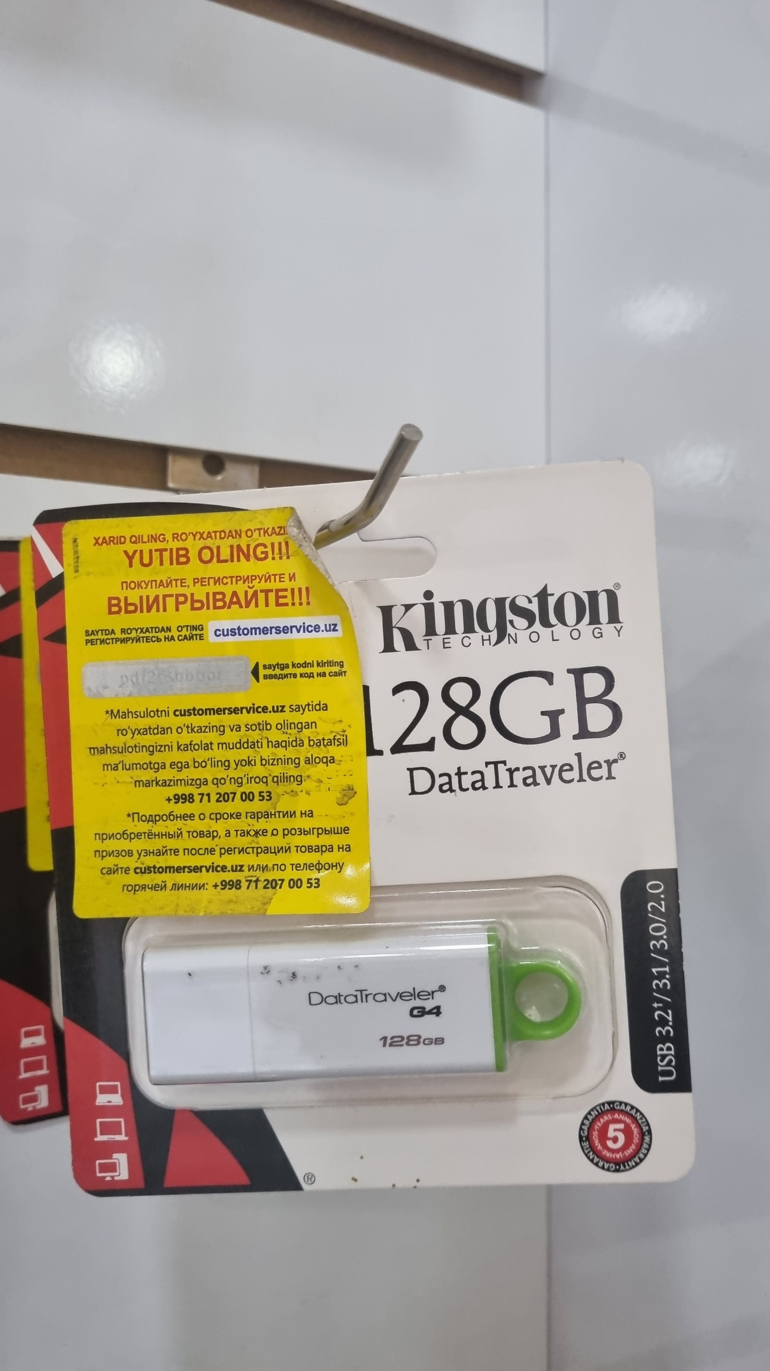 | USB флешка | $17.00
lenovo флешка | 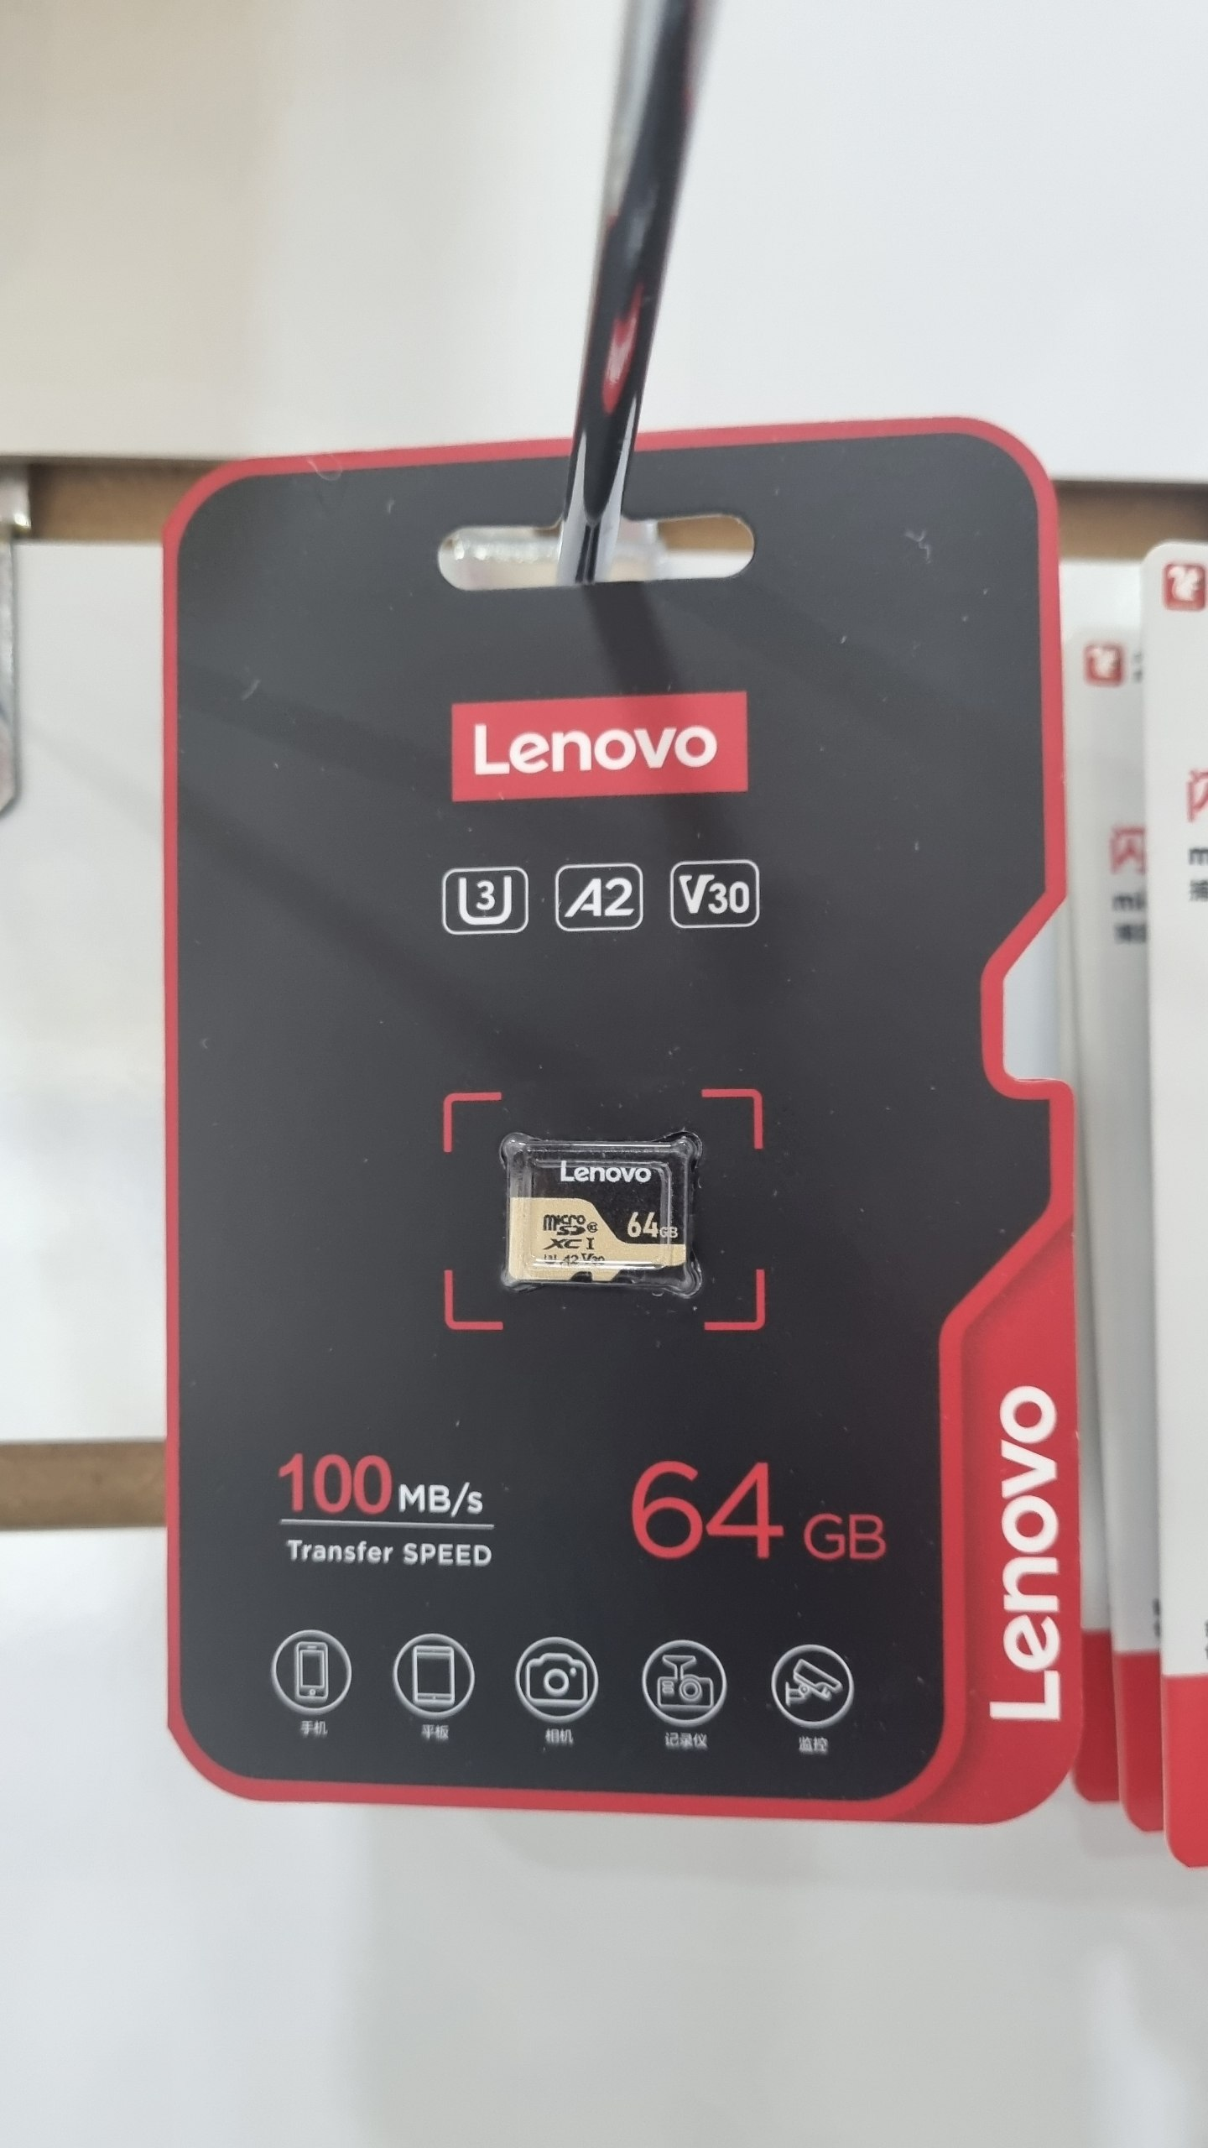 | lenovo флешка | $14.00
USB кабель | 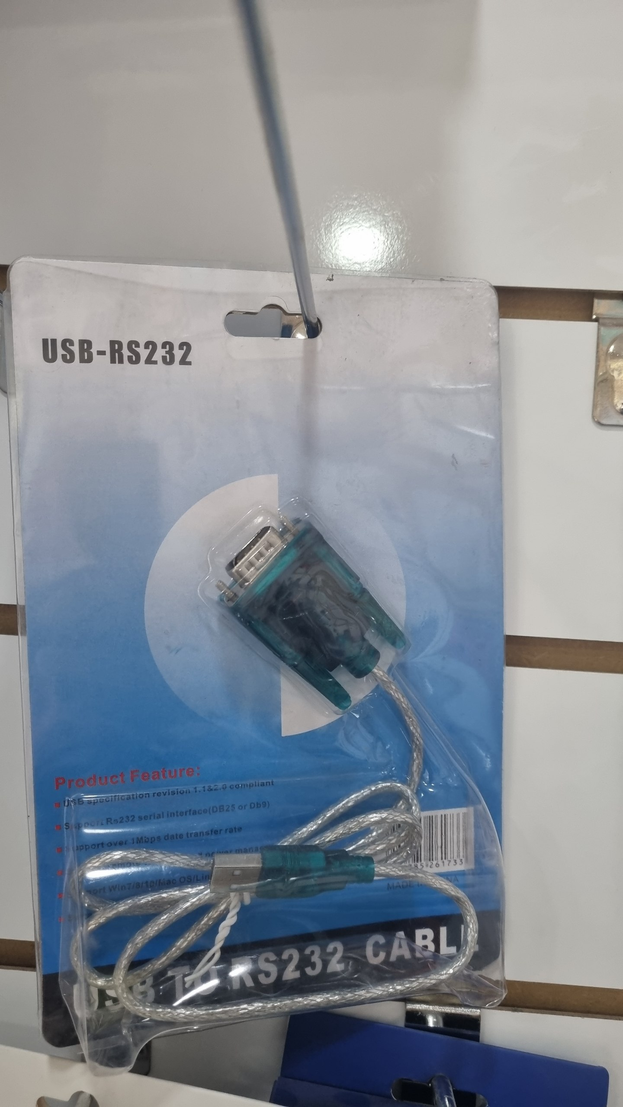 | USB кабель | $7.00
адаптер | 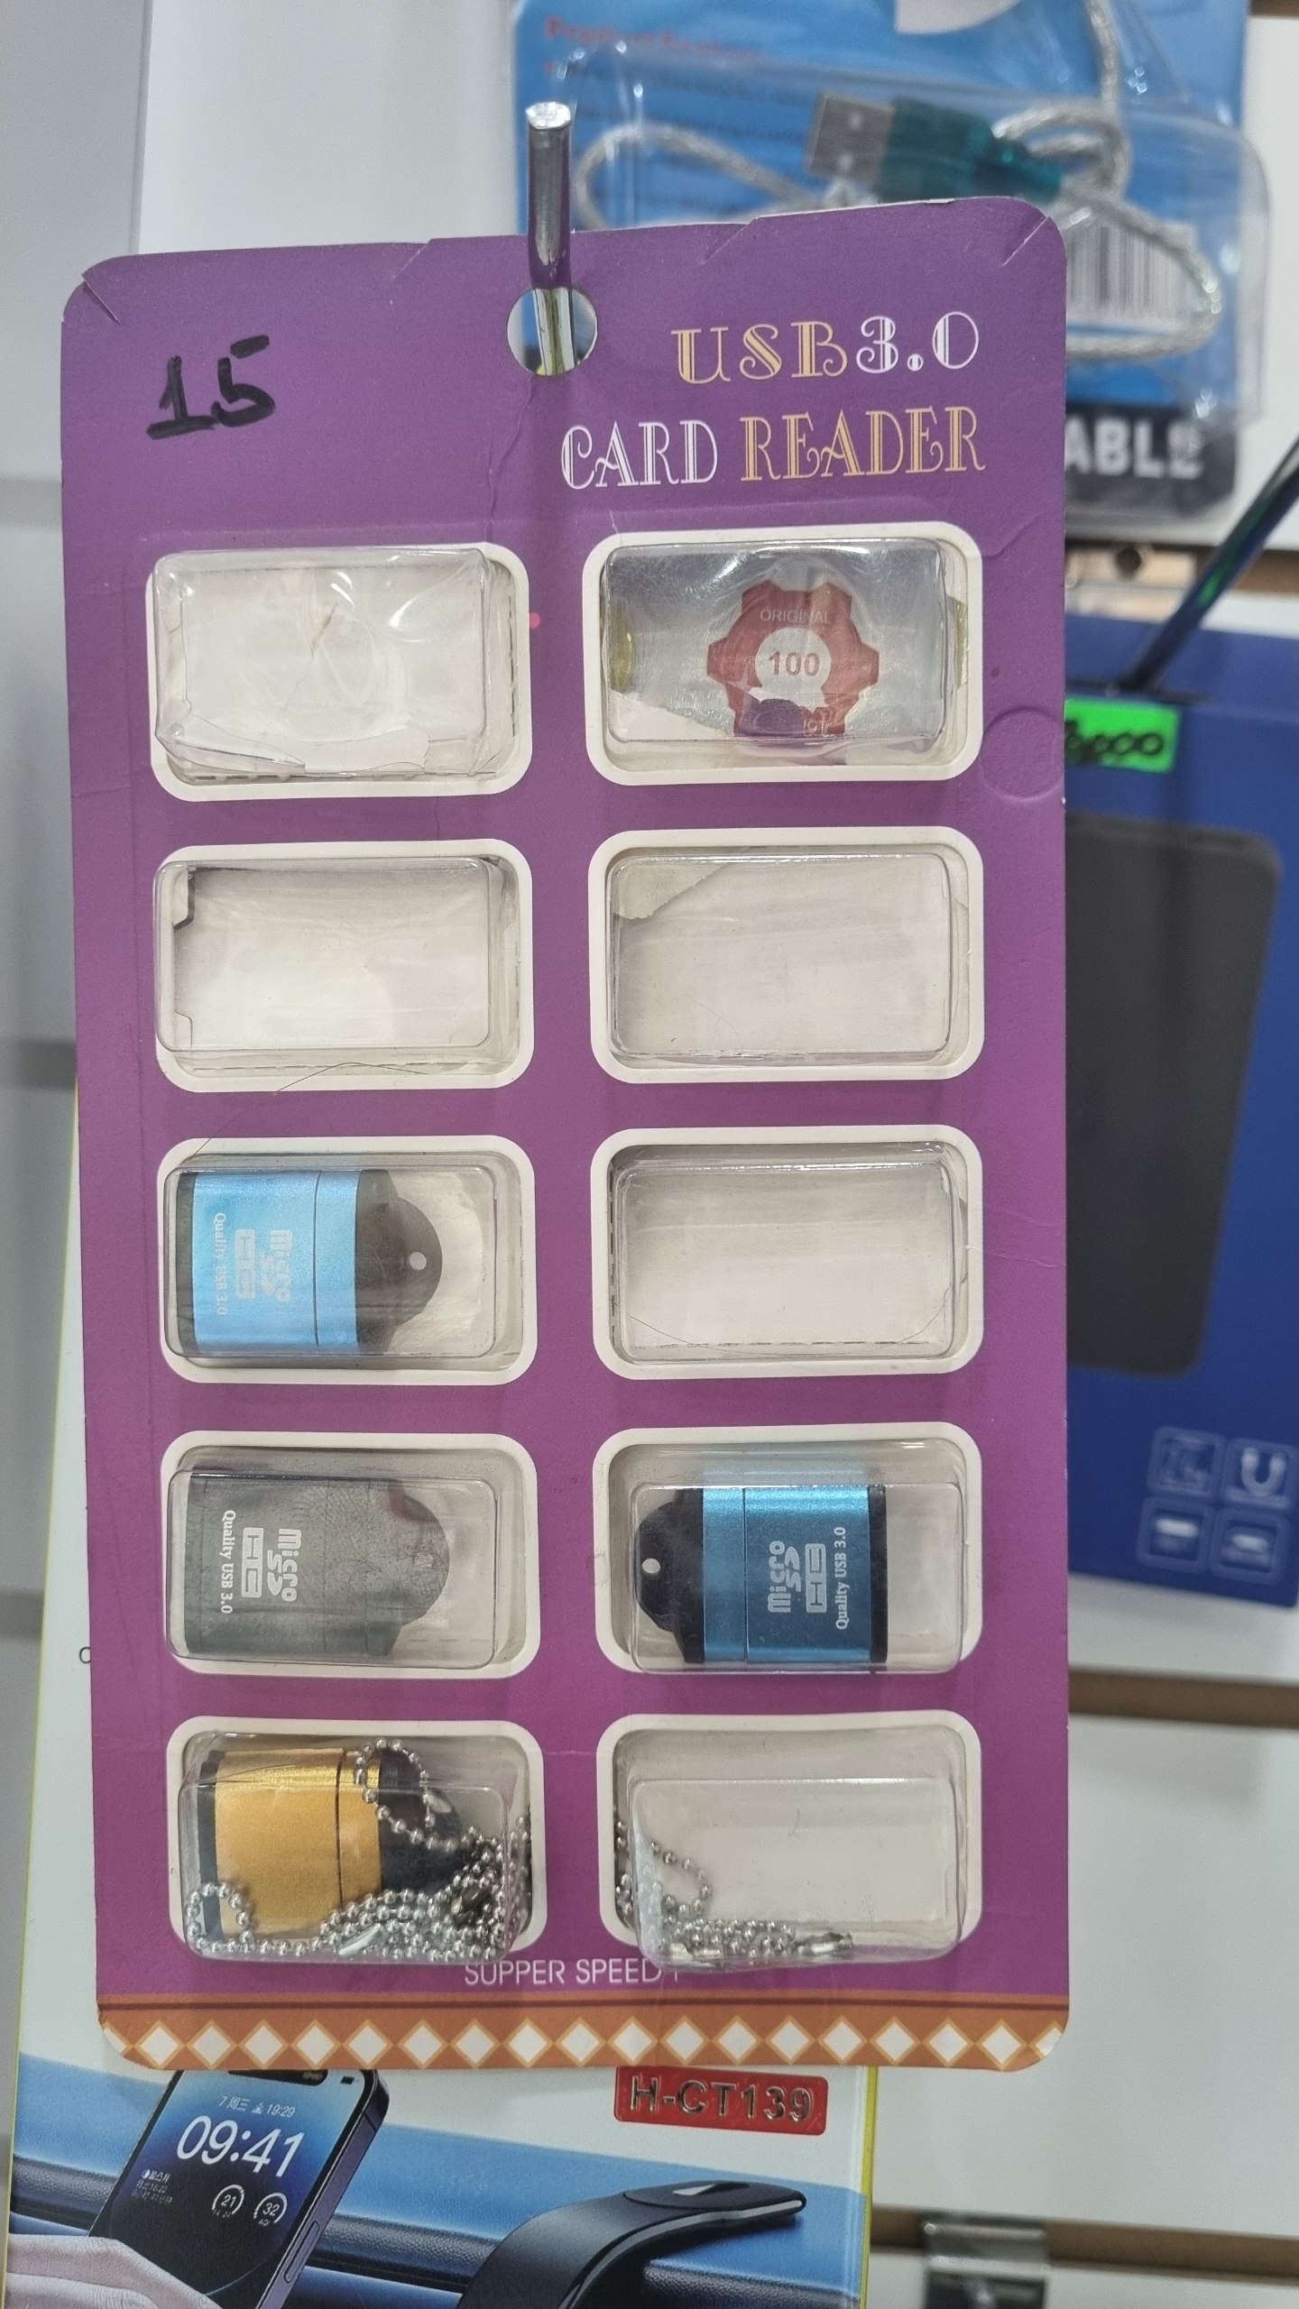 | адаптер | $1.00
калькулятор | 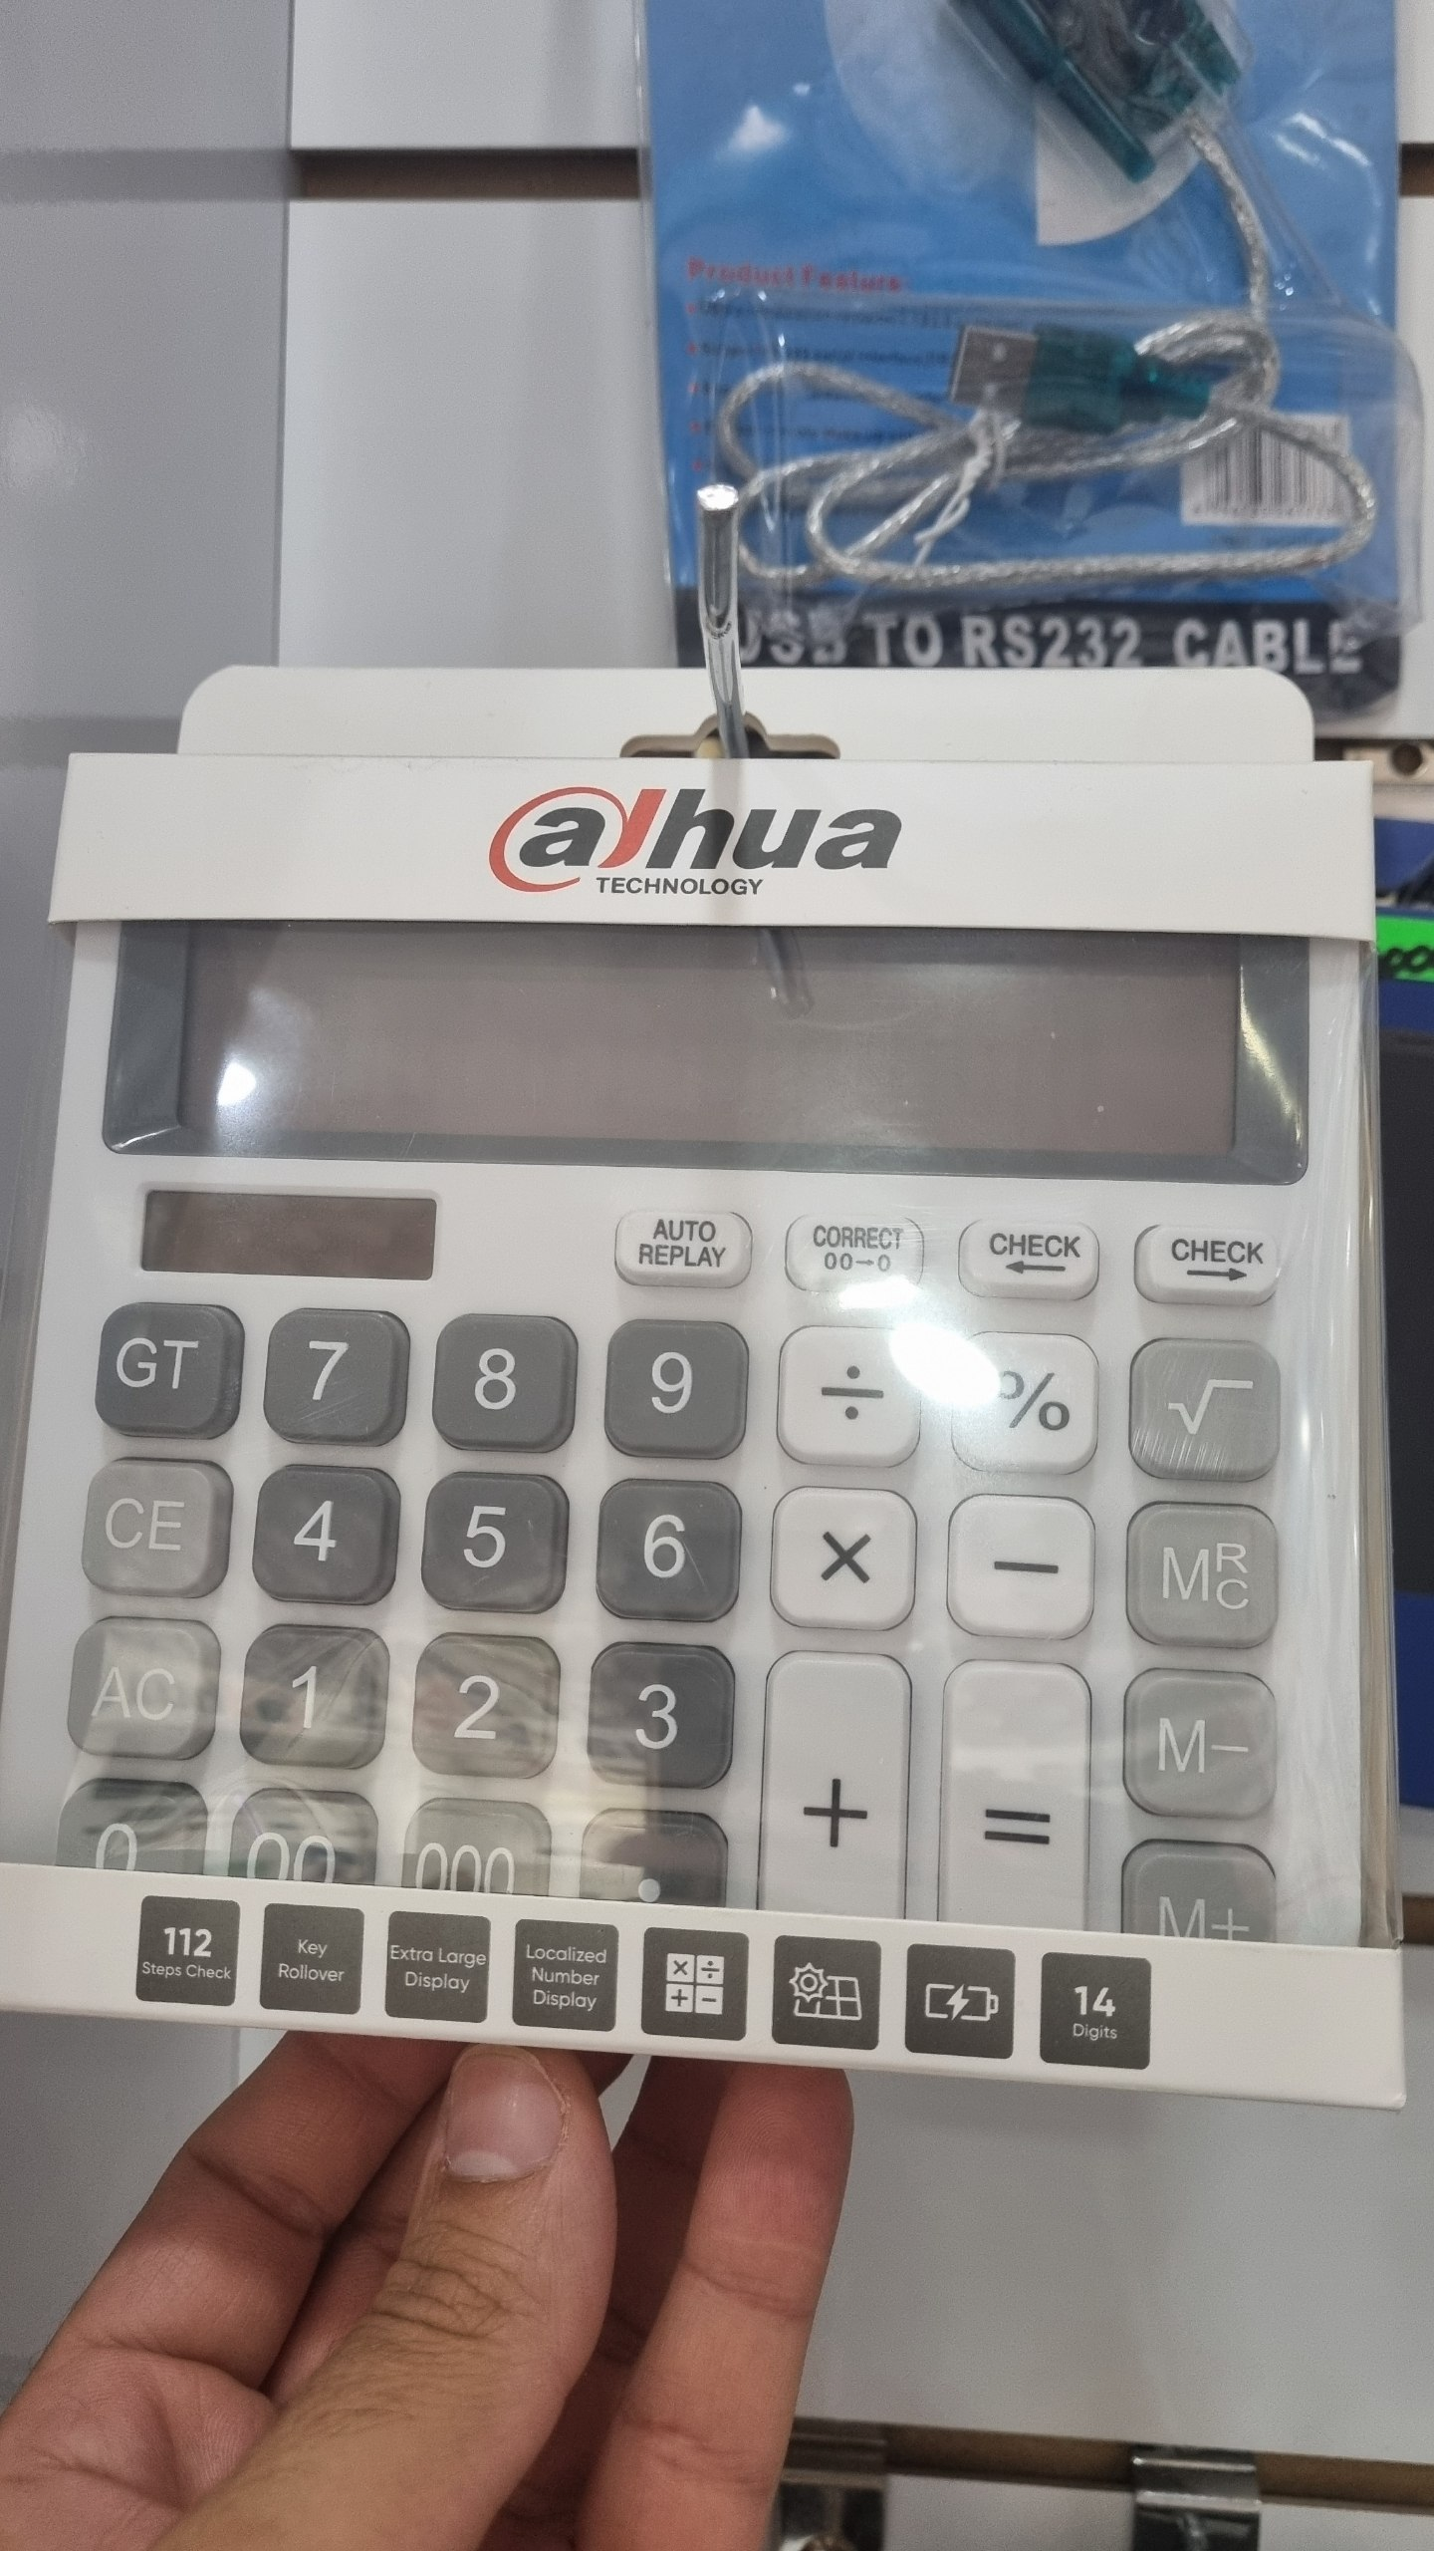 | калькулятор | $10.00
power bank | 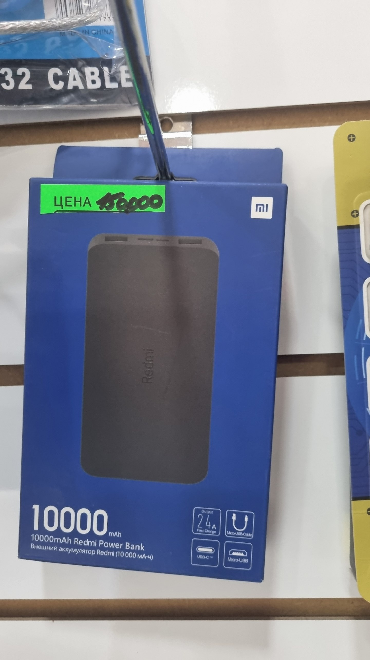 | power bank | $12.00
USB адаптер | 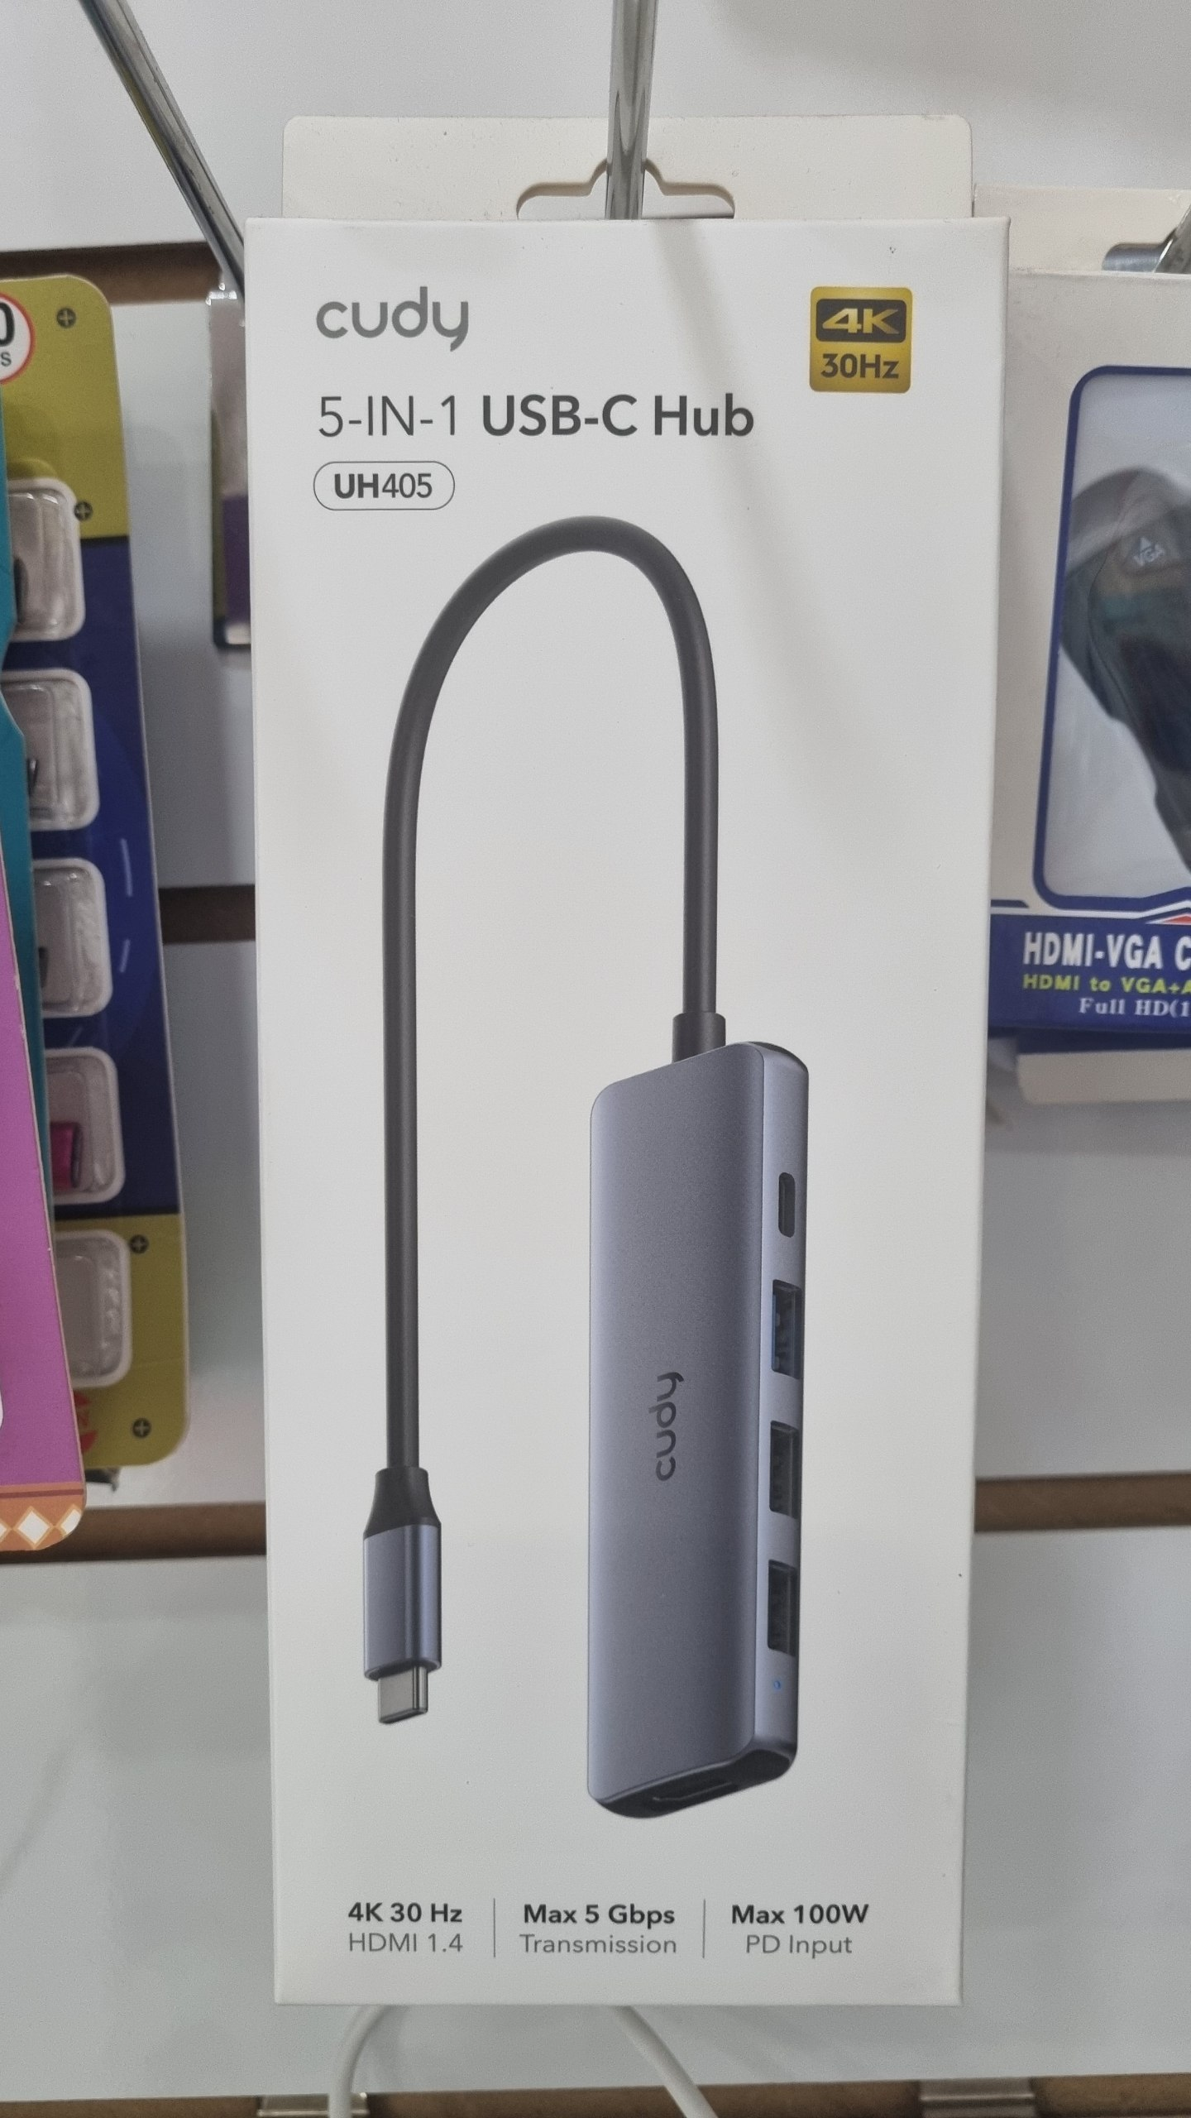 | USB адаптер | $10.00
HDMI VGA адаптер | 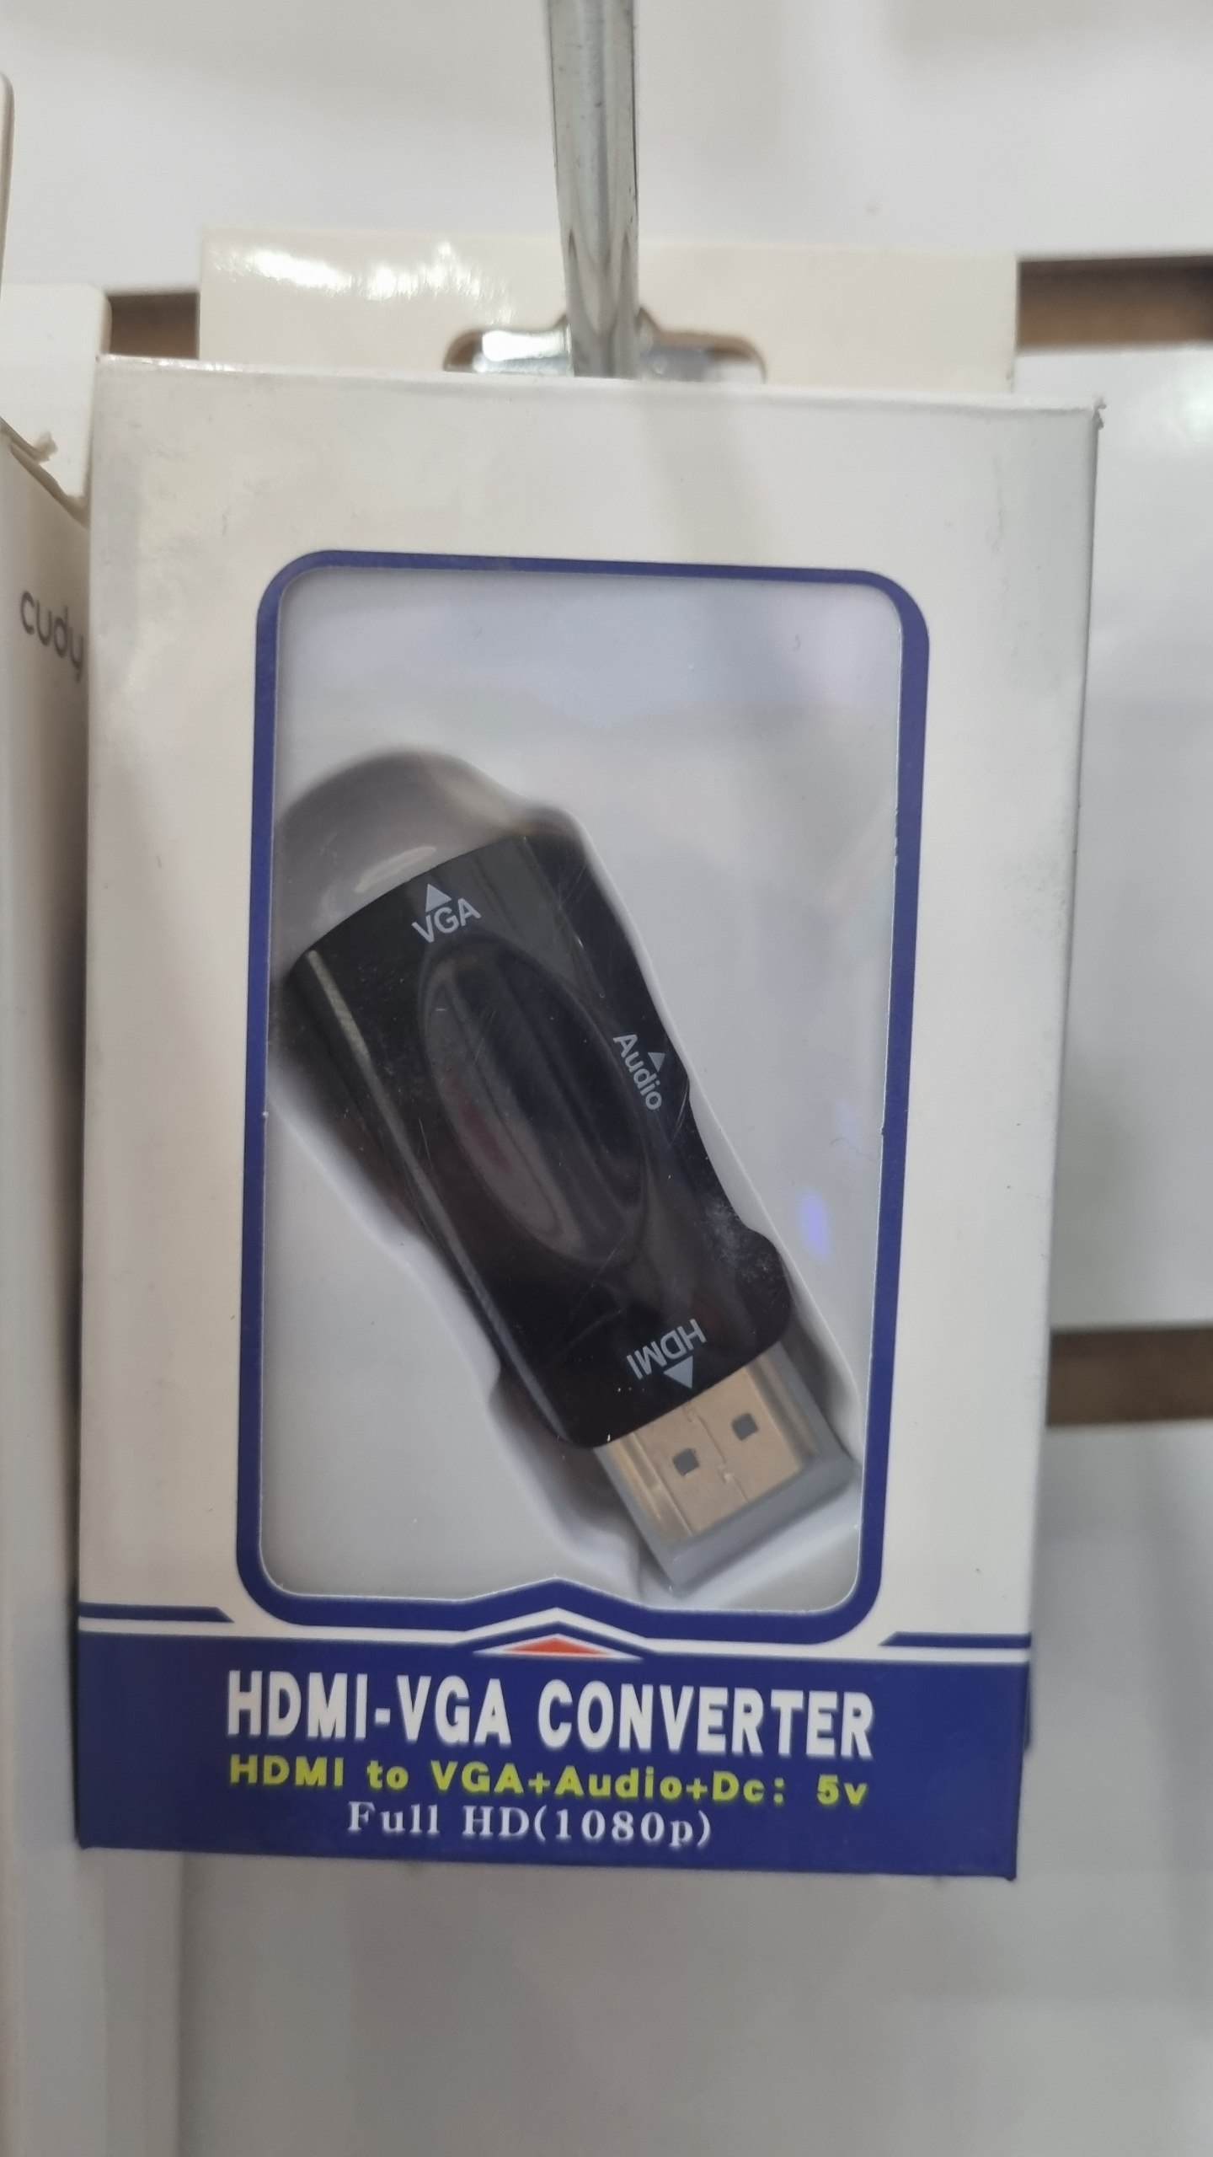 | HDMI VGA адаптер | $5.00
USB HDMI адаптер | 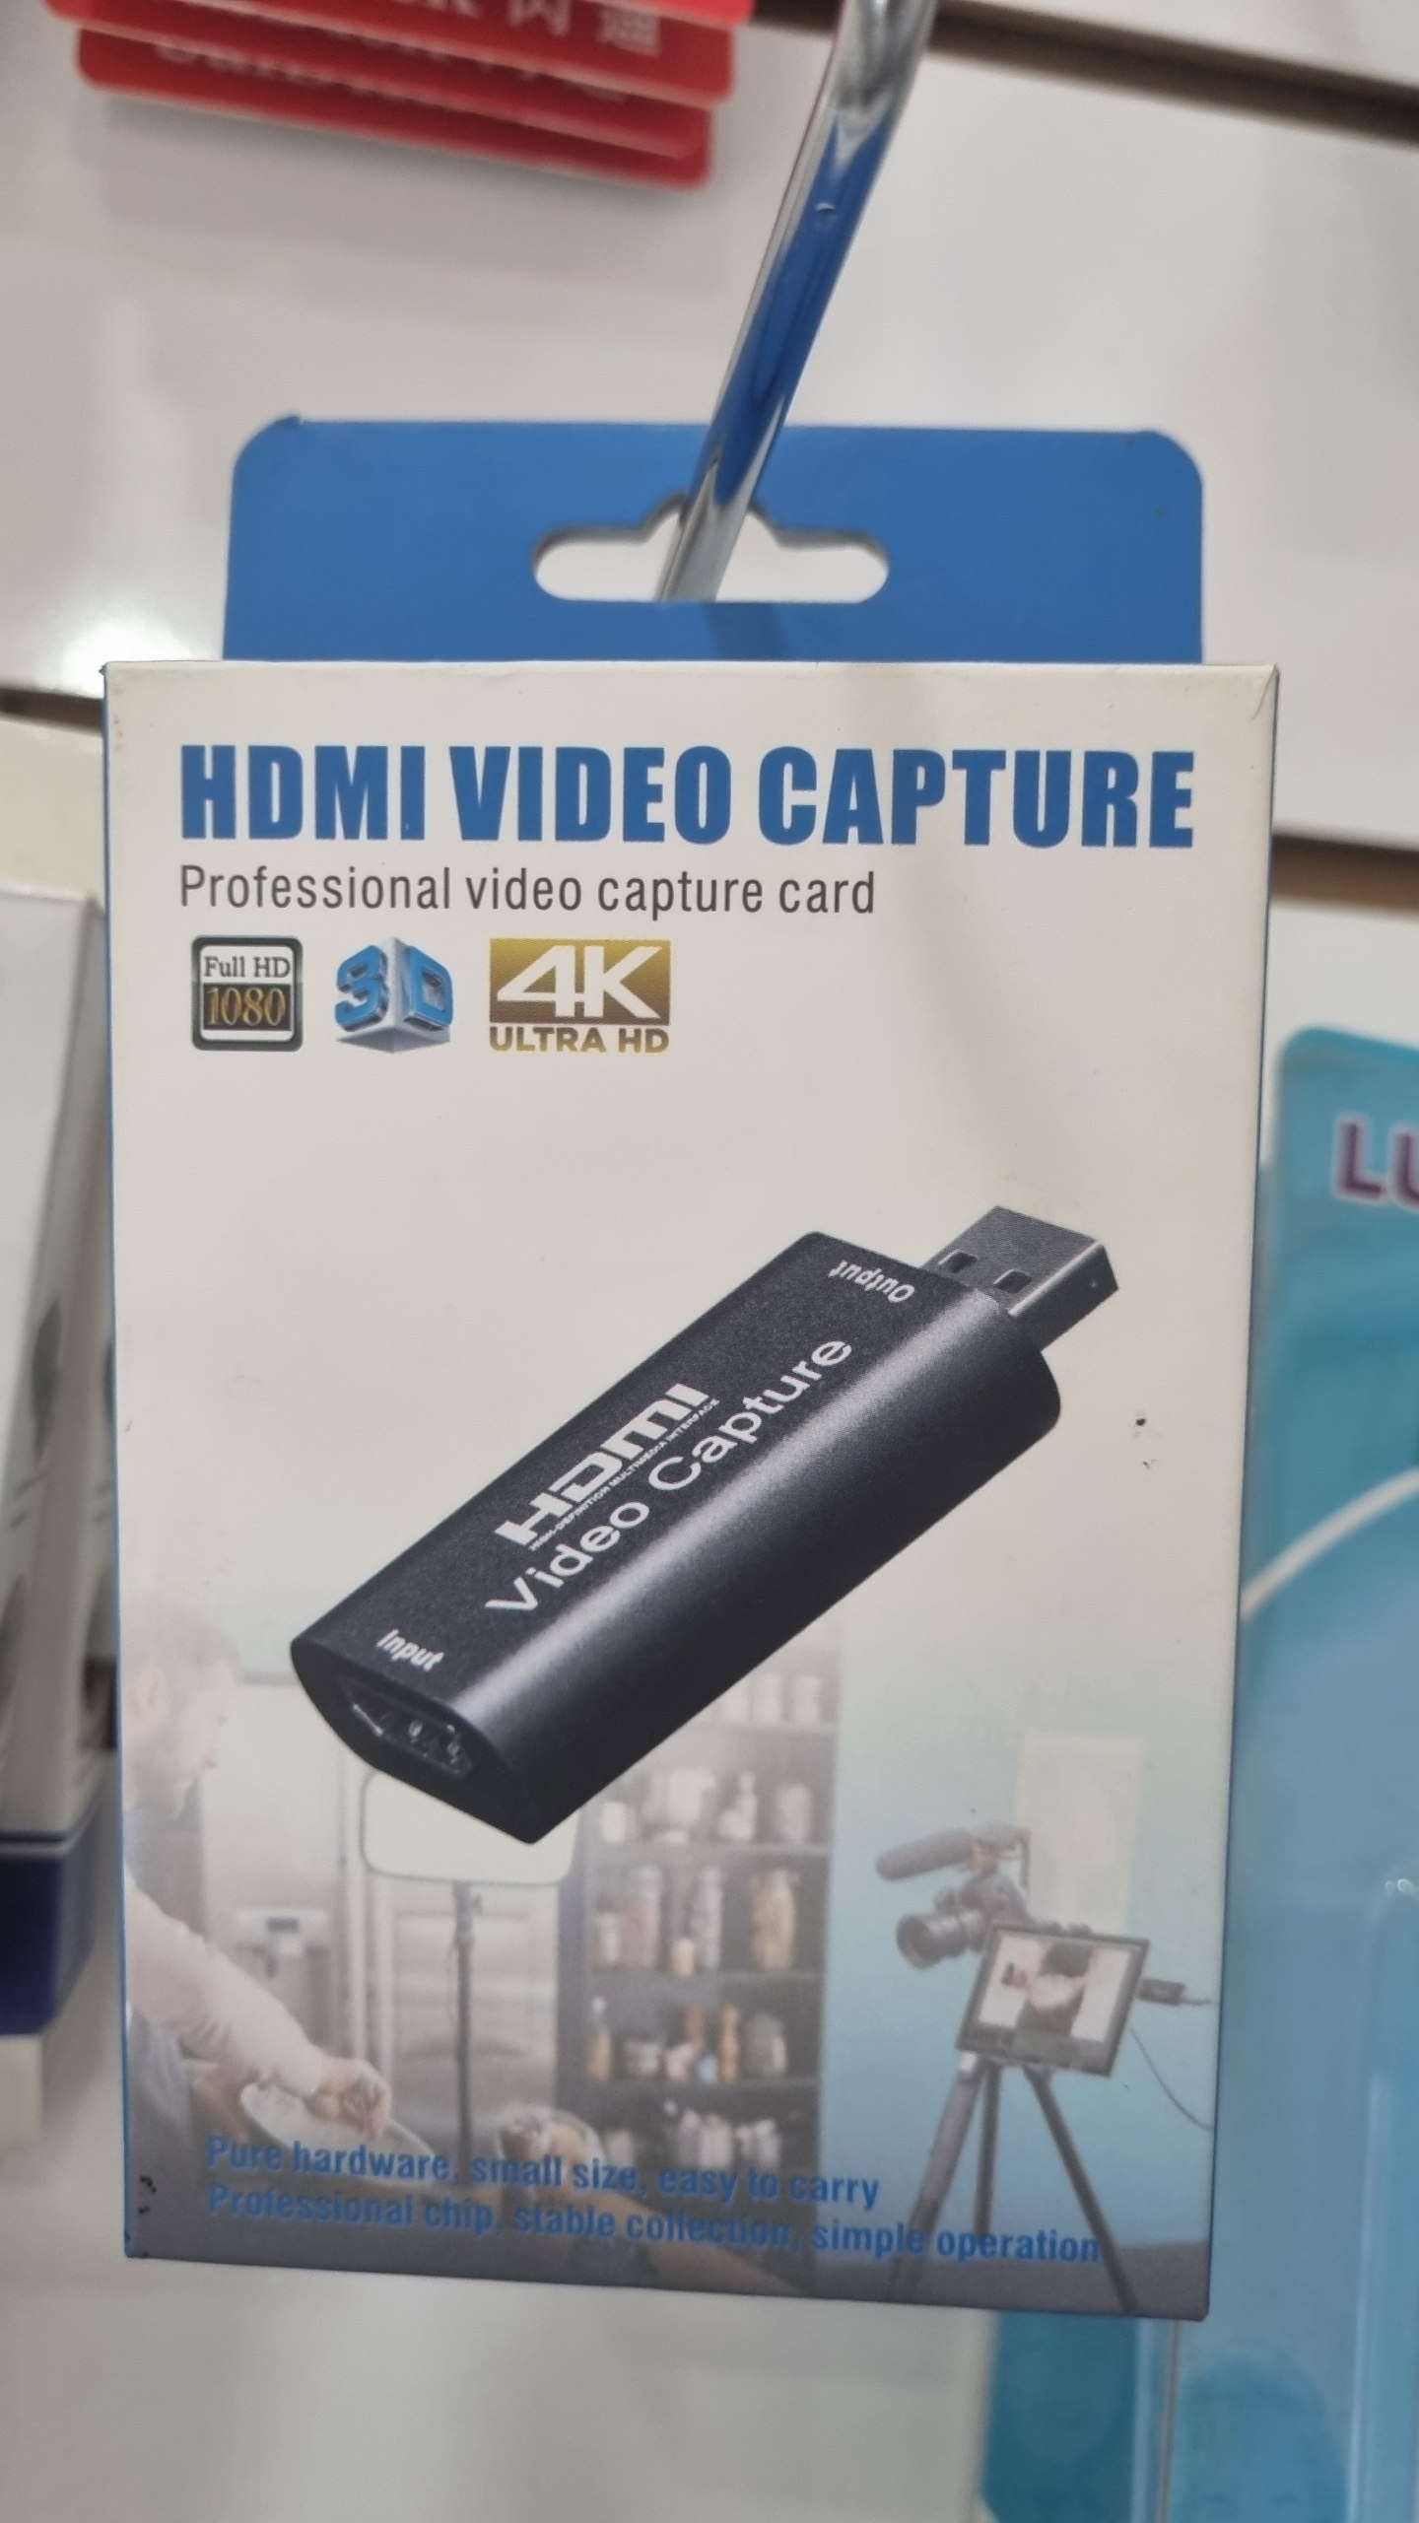 | USB HDMI адаптер | $5.00
фонарик | 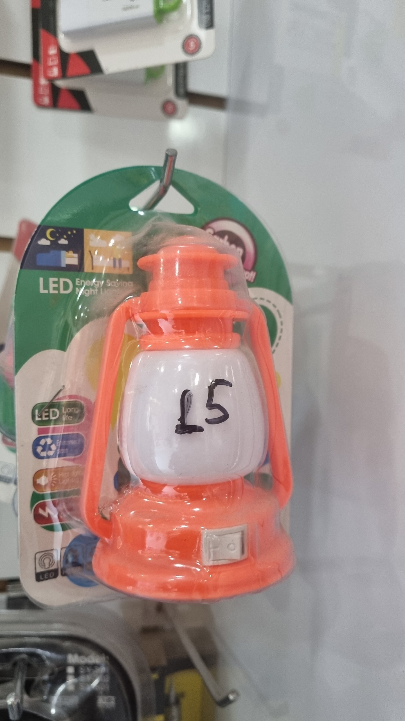 | фонарик | 1.3
HDMI splitter | 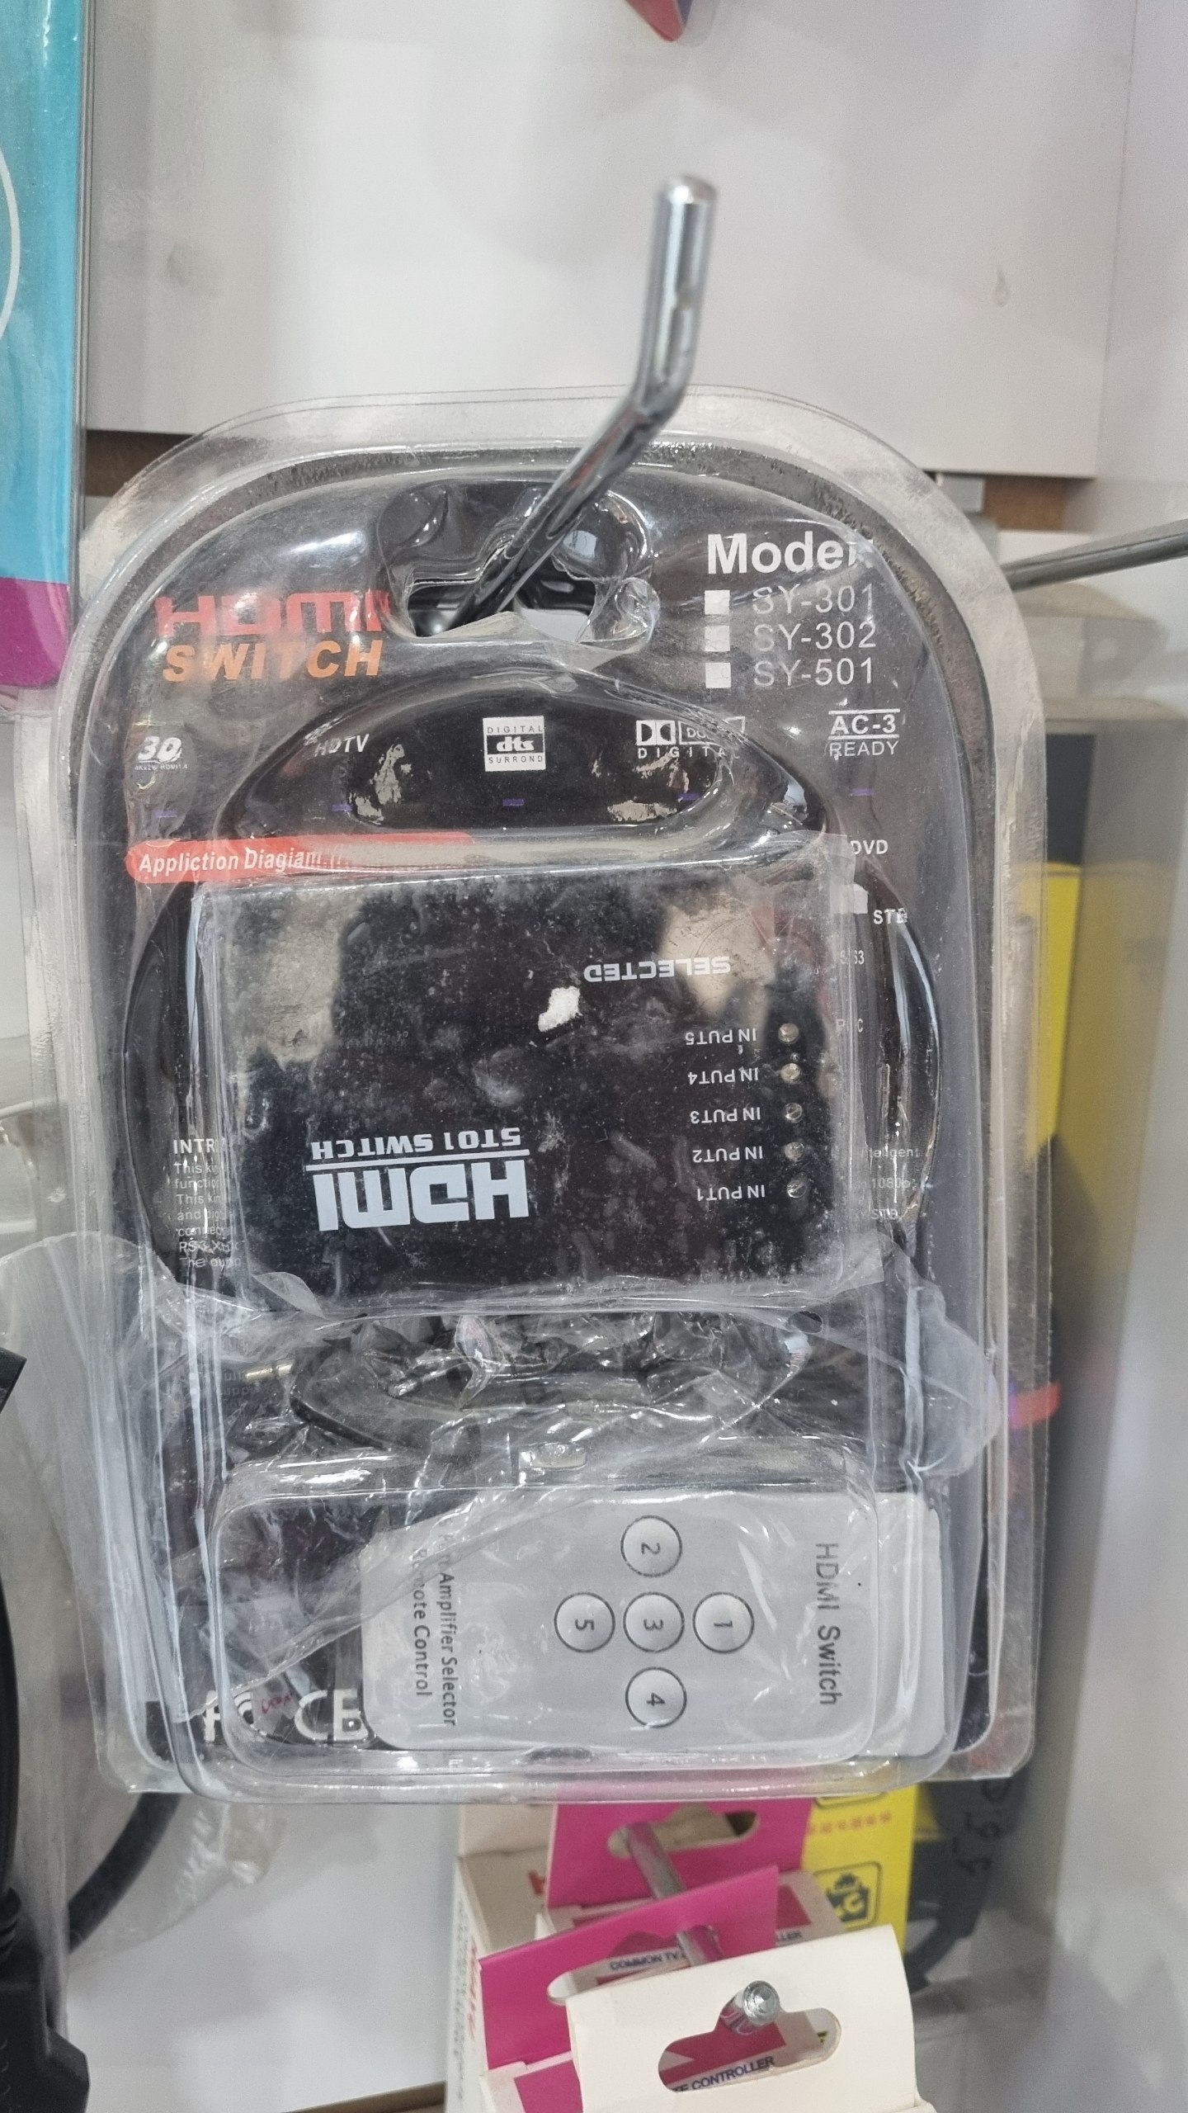 | HDMI splitter | $8.00
HDMI splitter | 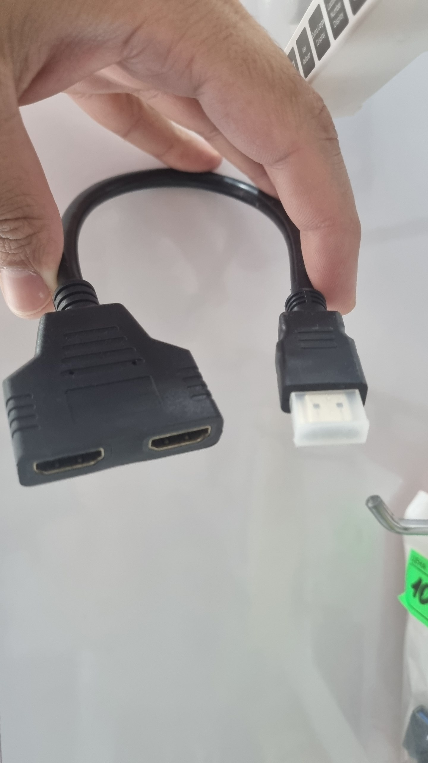 | HDMI splitter | $8.00
HDMI кабель | 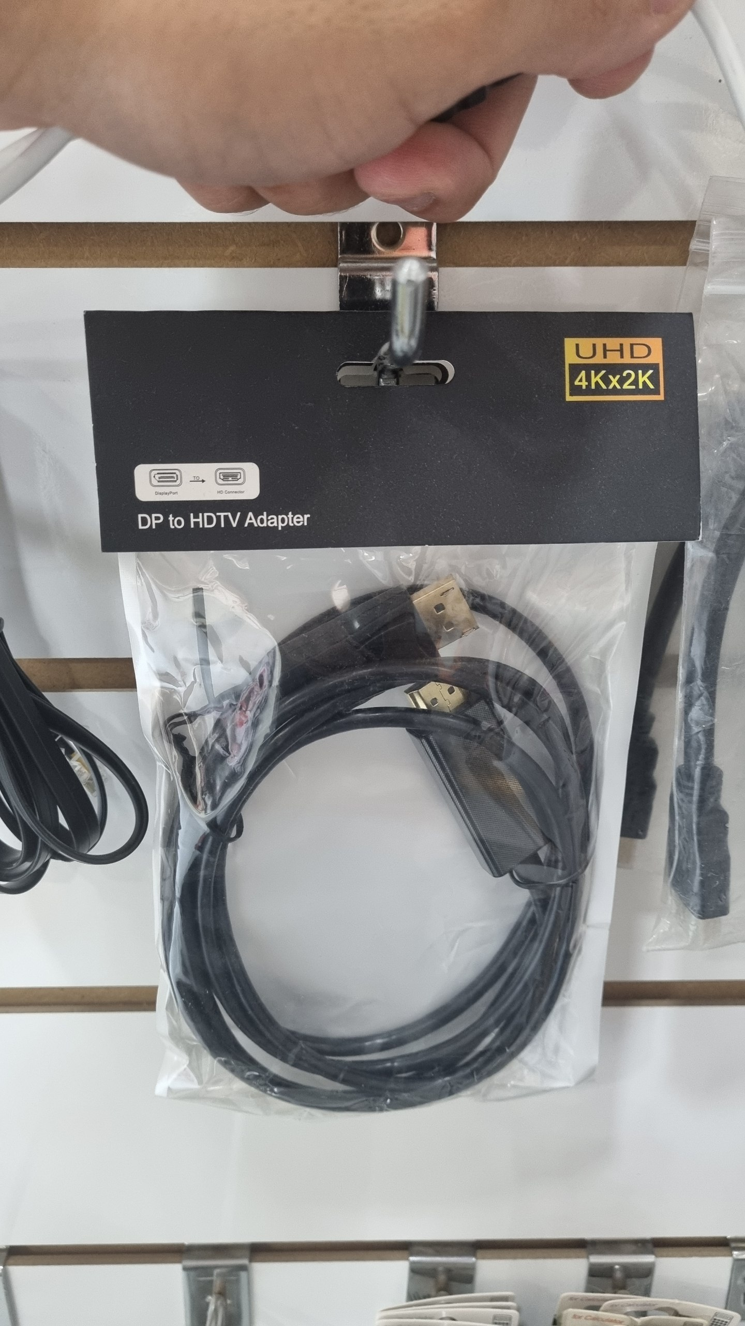 | HDMI кабель | $8.00
VGA rg45 кабель | 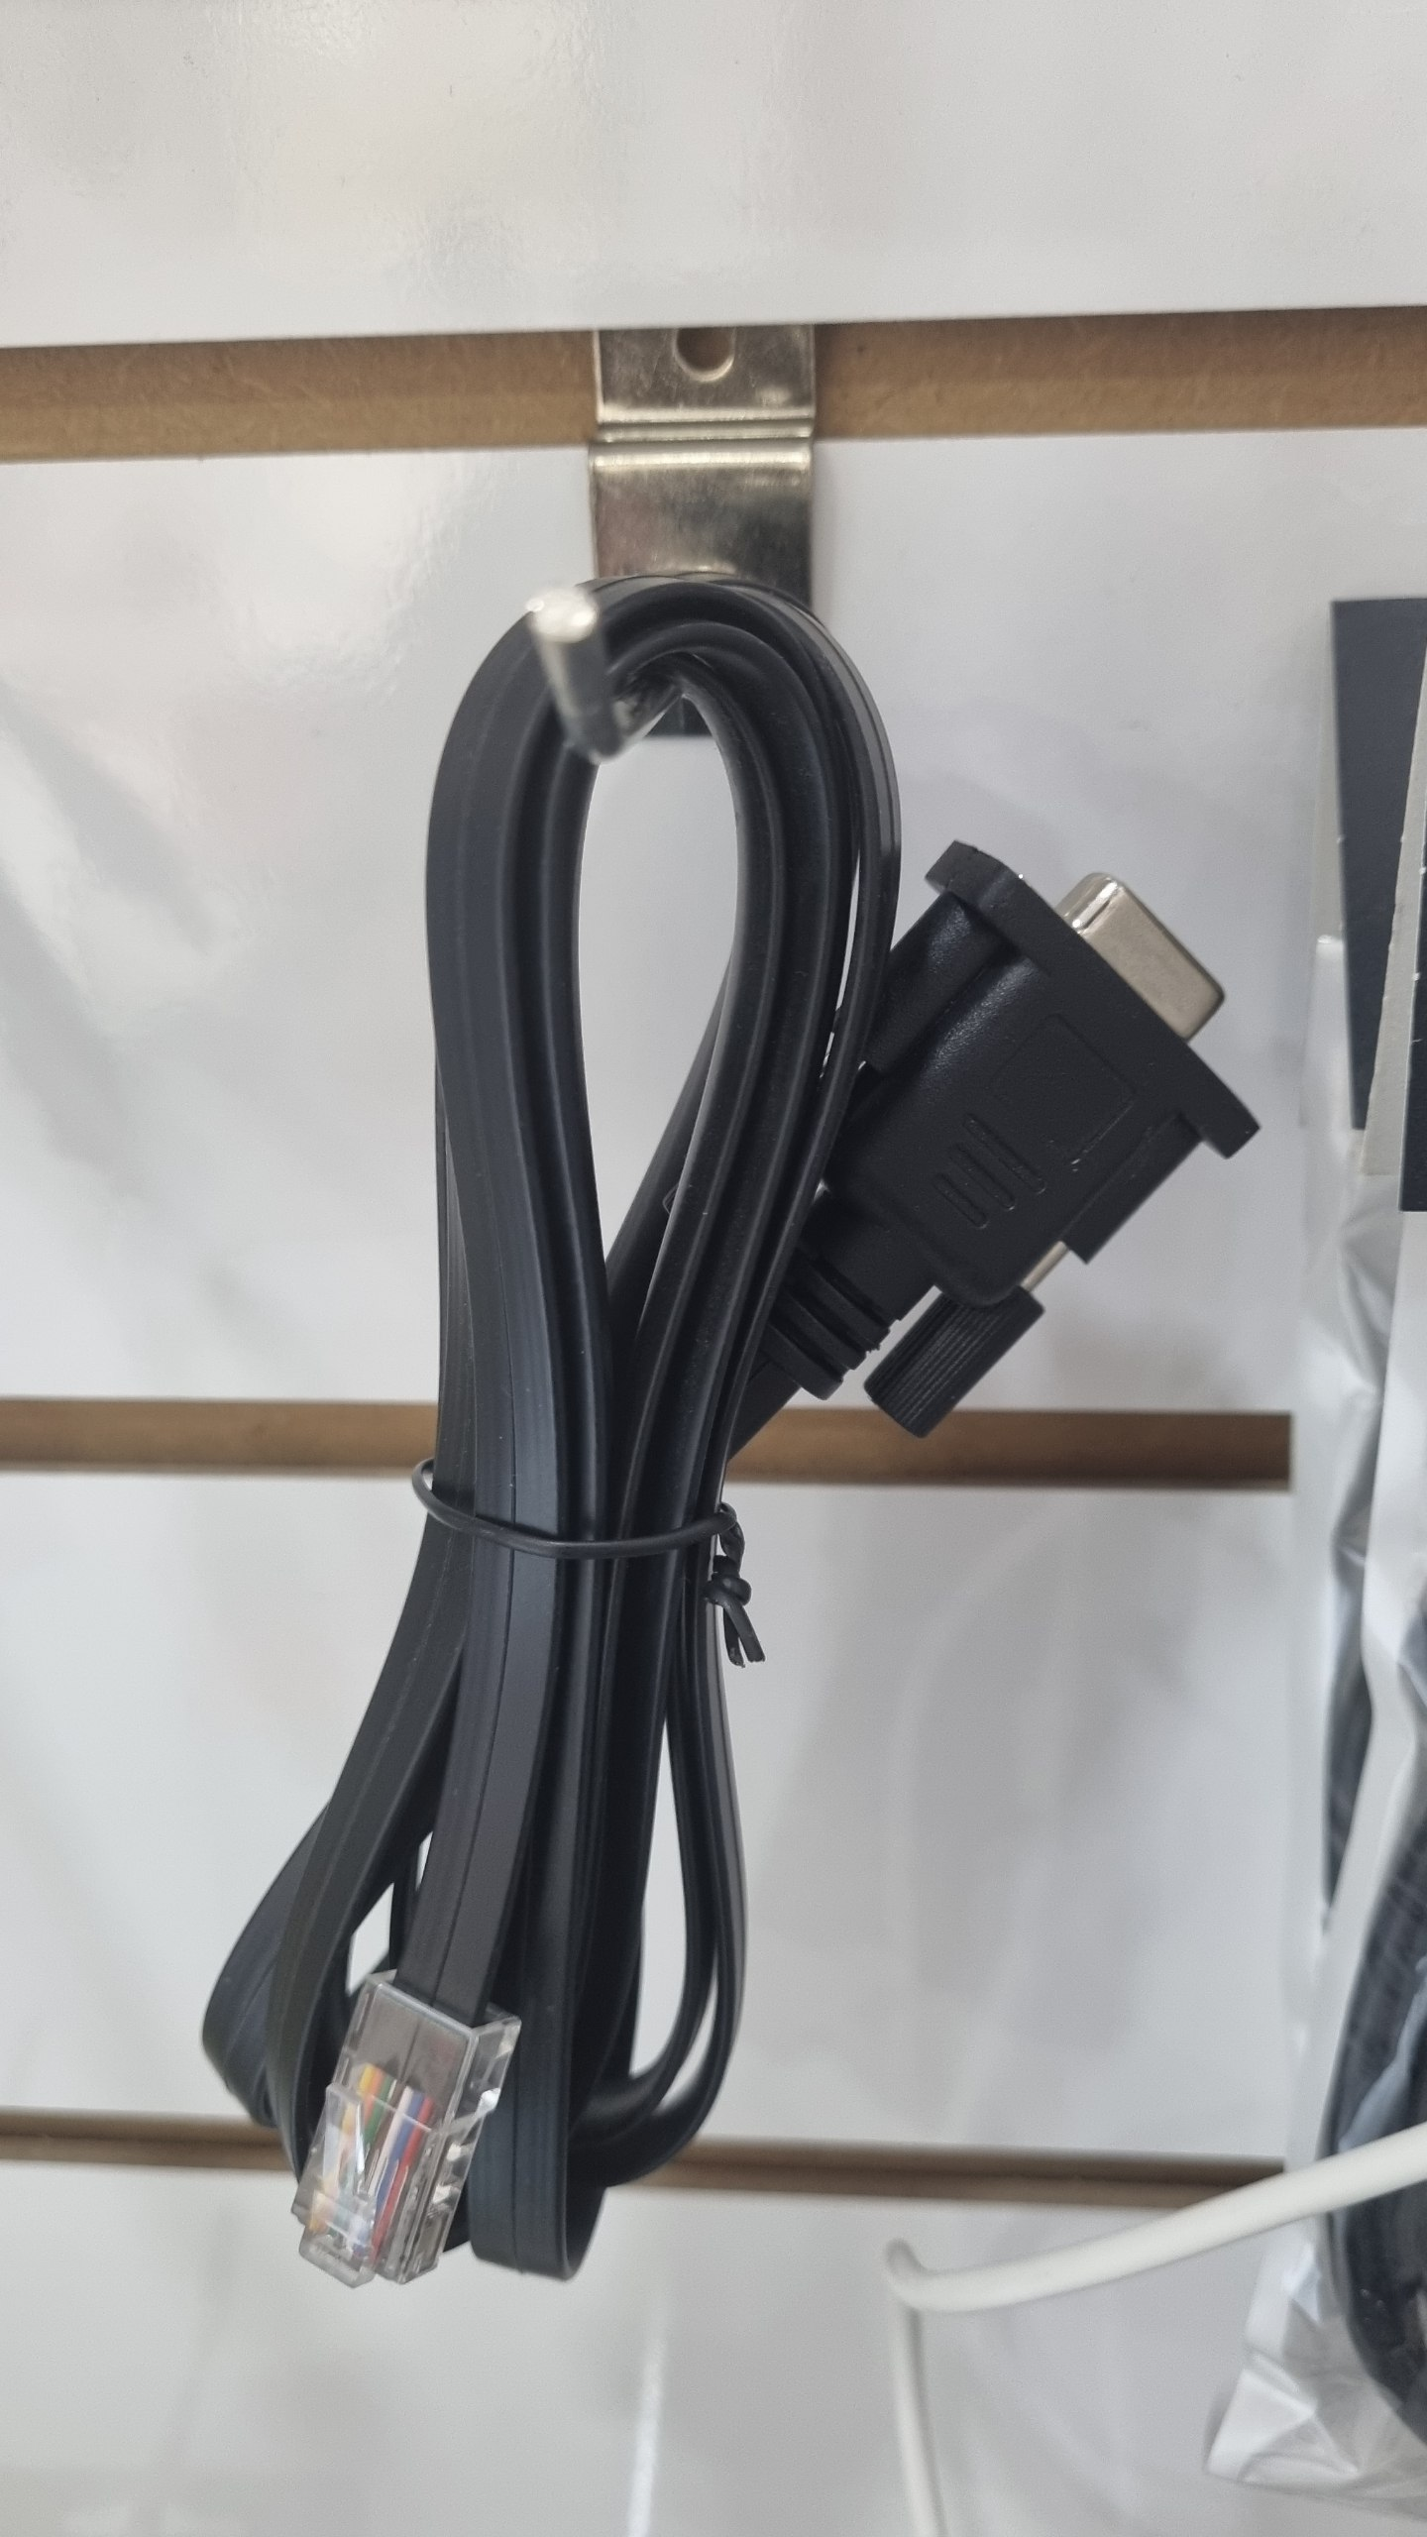 | VGA rg45 кабель | $8.00
магнитный держатель | 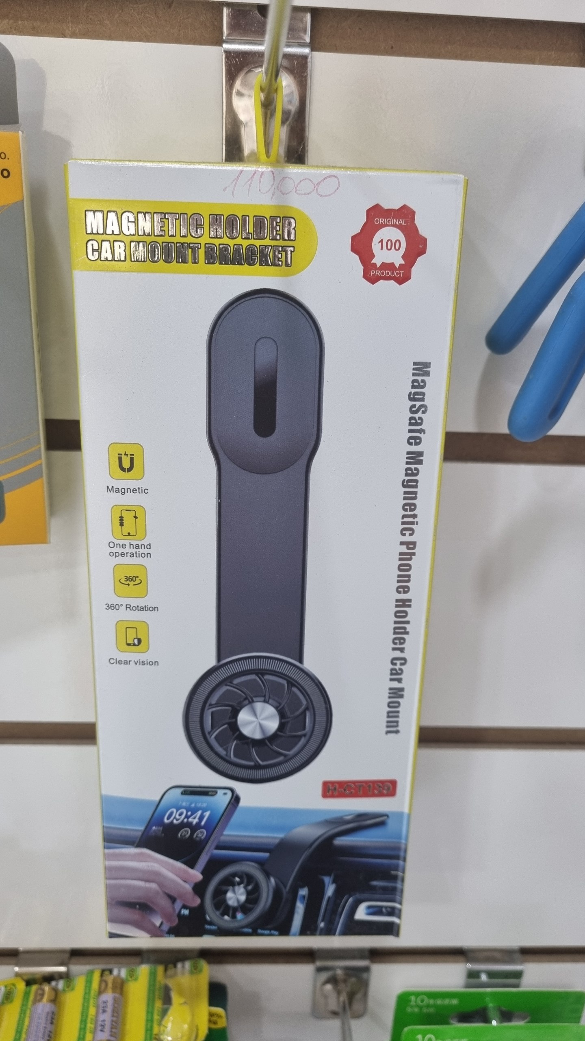 | магнитный держатель | $10.00
netis wifi адаптер | 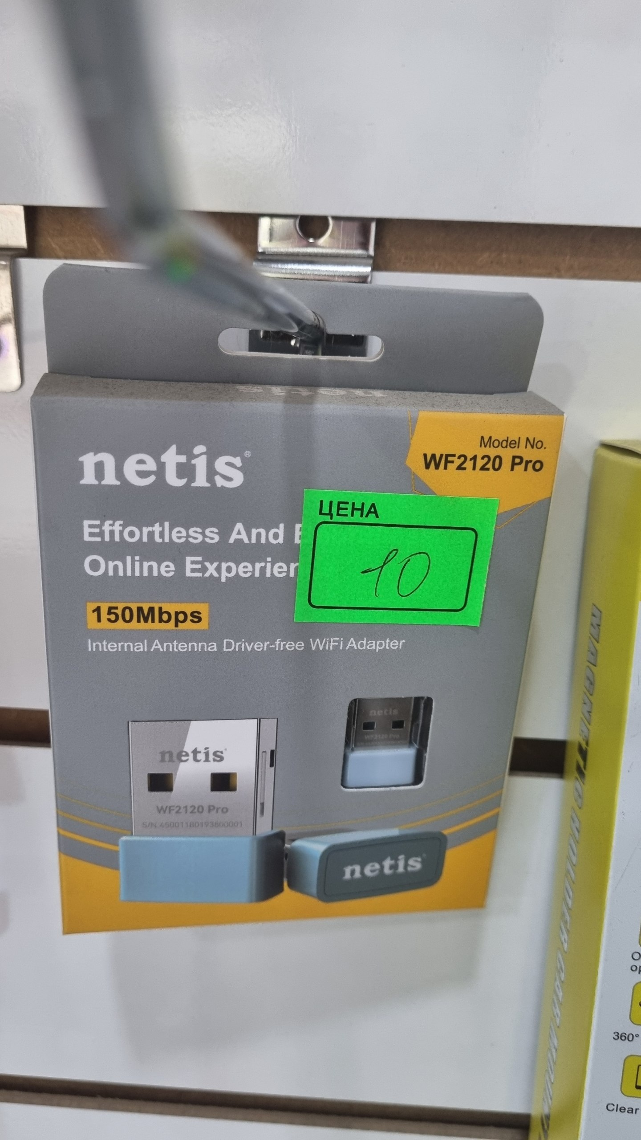 | netis wifi адаптер | $8.00
USB micro usb адаптер | 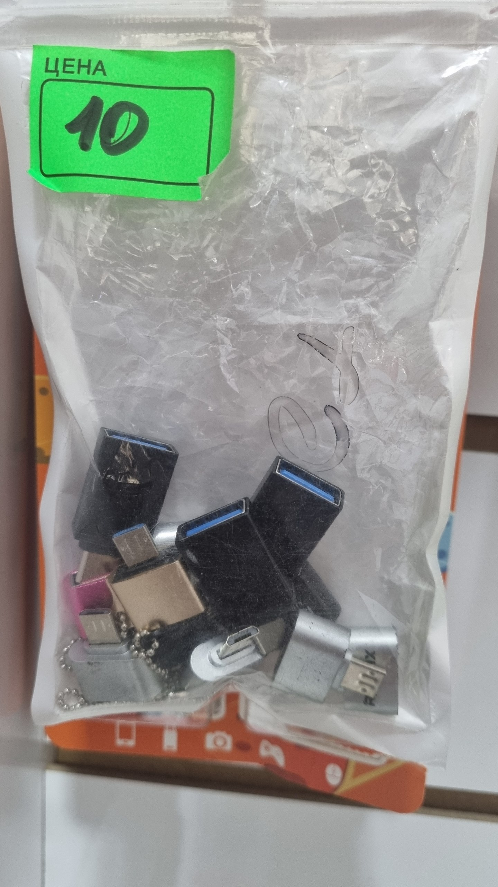 | USB micro usb адаптер | $1.00
Батарейка 23а 12v | 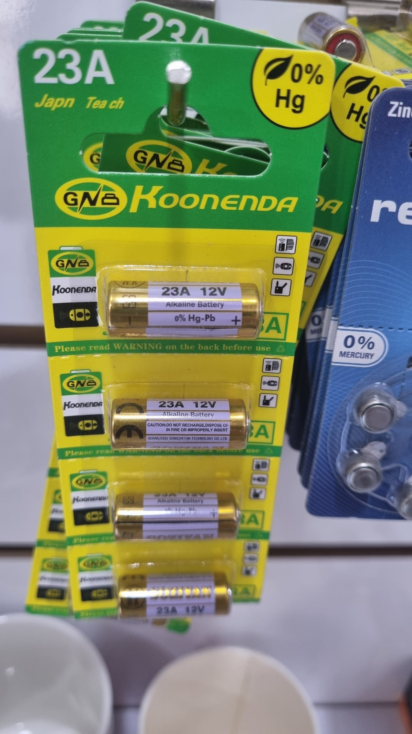 | Батарейка 23а 12v | 0.5
батарейка |  | батарейка | 0.3
батарейка 27а 12v |  | батарейка 27а 12v | 0.5
батарейка |  | батарейка | 0.8
батарейка CR1220 |  | батарейка CR1220 | 1.3
CR2025 |  | CR2025 | 1.3
зажигалка |  | HDMI VGA | $5.00
HDMI VGA |  | HDMI VGA | $8.00
батарейка |  | батарейка | 1.3

